Instructions
 |  |  |  |  |  |  |  | INP

Démarrage
Vue d'ensemble
Commentaires

 |  |  | Participations transfrontières: enquête annuelle
 |  |  | Instructions

Les présentes instructions vous aident à remplir correctement les formulaires et indiquent la procédure de transmission du fichier Excel à la BNS.

1. Utilisation de ce fichier
2. Release actuel
3. Contenu de ce fichier
4. Navigation dans le fichier
5. Etablissement des relevés
6. Examen de la cohérence: gestion des erreurs et avertissements
7. Transmission du fichier à la BNS

1. Utilisation de ce fichier
Ce fichier Excel est destiné à la saisie des données concernant l'enquête susmentionnée. Après saisie et contrôle de vos données, veuillez le transmettre à la BNS (voir aussi le point 7.). Prière de n'apporter aucune modification à ce fichier, faute de quoi la BNS ne pourrait plus le traiter. Si vous souhaitez utiliser les formulaires Excel dans un processus d'automatisation, veuillez consulter les informations figurant sur notre site Internet à l'adresse suivante:
https://www.snb.ch/fr/the-snb/mandates-goals/statistics/surveys/format#t000
2. Release actuel |  |  | Ce release a le numéro: |  |  | Release 1.7 | valable dès le 31.12.2025
Veuillez vous assurer sur notre site Internet que vous utilisez bien le release actuellement en vigueur. La BNS vous informe par écrit de tout nouveau release. La BNS ne peut pas traiter les données saisies sur un release périmé.
Pour de plus amples informations: |  |  | https://emi.snb.ch/fr/emi/INV

3. Contenu de ce fichier
Ce fichier Excel comprend les tableaux suivants:

Tableau |  | Contenu
Instructions |  | Instructions: le présent tableau contient des informations concernant l’utilisation de ce fichier.
Start |  | - Indiquez votre code, la date de référence et vos coordonnées. - Indiquez s’il s’agit d’une livraison spéciale. Correction: il s’agit d’un avis de correction. Test: il s’agit d’un envoi-test. - Aperçu des résultats de l’examen de la cohérence. - Données de contact de la BNS.
Metadata |  | - Données de base (données sur l’entreprise, statut, contrôle et normes comptables) - Questions concernant le but des formulaires à remplir
Overview |  | - Vue d’ensemble des formulaires à remplir - Vos commentaires concernant les relevés - Résumé de vos relevés
formulaires pour la saisie des données |  | La saisie des données est effectuée dans les 7 formulaires allant de INP05 à INP60.
INP05 |  | Chiffres clés de l’entreprise et du groupe résidents
INP10 |  | Participations dans des entreprises résidentes
INP20 |  | Investisseurs de votre groupe (1re partie): investisseurs résidents
INP30 |  | Investisseurs de votre groupe (2e partie): investisseurs non résidents
INP40 |  | Participations dans des entreprises non résidentes (1re partie) – Résultat
INP50 |  | Participations dans des entreprises non résidentes (2e partie) – Fonds propres
INP60 |  | Données opérationnelles sur les entreprises non résidentes dans lesquelles vous détenez des participations majoritaires
 |  | Liste de pays |  | Pour améliorer la vue d’ensemble, vous pouvez, au moyen du filtre, restreindre la vue des pays à un groupe de pays ou/et à un pays particulier.
Notes |  | Commentaires
 |  | 1. Remarques générales |  |  | But de l’enquête; Fondements juridiques; Personnes tenues de fournir des données, Période de référence, Délai de remise des données, Confidentialité et protection des données

 |  | 2. Commentaires afférents aux données
 |  | 4. - 10. Commentaires afférents aux formulaires

CNTR_List |  | De plus amples informations concernant la délimitation et la définition des pays (répartition géographique), des centres financiers et des organisations internationales.
BRNCH_Codes |  | Codes des branches

4. Navigation dans le fichier
Le présent fichier Excel comprend plusieurs feuilles de calcul. Vous pouvez passer d’une feuille à l’autre en vous servant des onglets. Les feuilles comprennent des hyperliens (en bleu) qui vous permettent d’accéder directement à d’autres positions dans le présent fichier.
Veuillez commencer par remplir le tableau figurant sous l'onglet Start, puis celui sous l'onglet Metadata. Les formulaires que vous devez remplir sont indiqués sous l'onglet Overview. Enfin, vérifiez dans le tableau sous l'onglet Start si votre relevé ne comporte pas d'erreurs.

5. Etablissement des relevés
Les feuilles de calcul qui se trouvent aux onglets allant de INP05.MELD à INP60.MELD représentent les formulaires de l’enquête.
Les valeurs inscrites doivent être positives, quel que soit le sens du flux (vers ou de l’étranger). La saisie d’une valeur négative fait apparaître un avertissement (voir aussi l’examen de la cohérence).
La touche du tabulateur vous permet de passer d’un champ de saisie à l’autre. Certains champs ne peuvent pas être modifiés, par exemple ceux des totaux résultant d’opérations de calcul.

Champ pour la saisie des données |  |  |  |  |  | saisie sans restrictions

Champ affichant le résultat d’opérations de calcul |  |  |  |  |  | saisie impossible

Champ bloqué |  |  |  |  |  | saisie impossible

Champ à laisser vierge

Examen de la cohérence

Sélection préliminaire de pays
Les filtres «groupes de pays» et «pays» permettent de restreindre la liste des pays aux groupes de pays et aux pays ou régions souhaités.

 | Groupes de pays | Pays
 | 1. Europe

Les noms de certains pays sont suivis d’une note de bas de tableau (1). Cette dernière signifie que des compléments d’information sur la délimitation sont donnés dans la feuille «Définition des pays». Le code du pays est indiqué sous la forme d’un hyperlien qui mène directement à la position correspondante dans la feuille «CNTR_List».

Exemple: |  | Allemagne (1) |  |  | DE | 005

6. Examen de la cohérence: gestion des erreurs et avertissements
L’examen de la cohérence se base sur des opérations de calcul. Celles-ci ont été établies pour toutes les feuilles de calcul de INP05.MELD à INP60.MELD et se déroulent automatiquement. Si l’examen de la cohérence échoue, un avis (avertissement ou le terme ERROR) s’affiche dans le champ correspondant. Sous l’onglet Start, vous trouverez un aperçu des avertissements et des erreurs. Si des avertissements ou messages d’erreur apparaissent dans les feuilles de calcul, veuillez vérifier et corriger la saisie avant de transmettre le fichier à la BNS. Il se peut que dans certains cas, des données saisies correctement déclenchent un avertissement; veuillez alors cocher la case «Vérifié» avant de transmettre le fichier à la BNS.
Exemple:
Examen de la cohérence
Les données négatives sont rejetées |  |  |  |  |  | ERROR
Valeur > 100 milliards ? |  |  |  |  |  |  | Attention

7. Transmission du fichier à la BNS

Veuillez transmettre le fichier Excel via la plate-forme Internet eSurvey

https://surveys.snb.ch

Start
 |  |  |  |  | Enquête | INP
 |  |  |  |  | Formulaire(s) | INP05-INP60
 |  |  |  |  | Code BNS | XXXXXX | -> Continuez en utilisant le tabulateur.
 |  |  |  |  | Date de référence | jj.mm.aaaa
Release 1.7 |  |  |  |  | Livraison spéciale
Participations transfrontières
Instructions
Vue d'ensemble
Enquête annuelle
Commentaires
Données sur la personne de contact |  | A remplir s.v.p.
Nom et prénom
Raison sociale
Service
Rue et numéro
NPA
Localité
N° de téléphone
E-mail

Veuillez lire les instructions avant de remplir le formulaire |  |  | Instructions

Données sur le but des formulaires à remplir |  |  | Données

Examens de la cohérence (examens mathématiques)
Après avoir saisi les métadonnées, veuillez remplir les formulaires d'enquête en vous référant à l'onglet Overview, puis examiner le tableau ci-dessous.
Marche à suivre:
- En cas de message d’erreur, prière de corriger les chiffres du tableau concerné. - En cas de message d’avertissement, prière d’examiner les données du tableau concerné. Pour confirmer qu’elles sont correctes, veuillez cliquer sur «Vérifié».
Tableau |  |  | Erreurs | Avertissements |  | Vérifié

Démarrage | Code introduit? |  | 1
Données | Données de base et formulaires à remplir |  |  | incomplet
INP05 | Chiffres clés de l’entreprise et du groupe résident |  | 0 | 0 | OK | FALSE
INP10 | Participations dans des entreprises résidentes |  | 0 | 0 | OK | FALSE
INP20 | Investisseurs de votre groupe (1re partie): investisseurs résidents |  | 0 | 0 | OK | FALSE
INP30 | Investisseurs de votre groupe (2e partie): investisseurs non résidents |  | 0 | 0 | OK | FALSE
INP40 | Participations dans des entreprises non résidentes (1re partie) – Résultat |  | 0 | 0 | OK | FALSE
INP50 | Participations dans des entreprises non résidentes (2e partie) – Fonds propres |  | 0 | 0 | OK | FALSE
INP60 | Données opérationnelles sur les entreprises non résidentes dans lesquelles vous détenez des participations majoritaires |  | 0 | 0 | OK | FALSE

Saisie erronée |  |  | 1 | 0

Délai de remise des données: 4 mois après la fin de l’année sur laquelle porte l’enquête

Banque nationale suisse |  |  |  | Questions de fond: |  | mne@snb.ch
Balance des paiements
Case postale
CH-8022 Zurich
Tél: +41 58 631 00 00 |  |  |  | Questions afférentes au formulaire (fichier Excel): |  | forms@snb.ch
 |  |  |  |  |  | XXXXXX

Metadata
 |  |  |  | Enquête | INP
 |  |  |  | Partie de l'enquête | Données
 |  |  |  | Code BNS | XXXXXX
 |  |  |  | Date de référence | jj.mm.aaaa

Instructions
Démarrage
Vue d'ensemble
Commentaires
Participations transfrontières: enquête annuelle
Données
1. Données de base
1.1 Indications concernant votre entreprise
Raison sociale |  |  | A1
Numéro d’identification des entreprises (IDE)
Domicile de la société
Rue et numéro
NPA
Localité |  |  |  |  | Réponse incomplète

1.2 Fondation, reprise, fusion, liquidation
Indiquez, parmi les affirmations suivantes, celle qui s’applique à votre entreprise durant la période examinée. (sélection dans le menu déroulant du champ de réponse à droite) |  |  | A2
 |  |  |  |  | Pas encore de réponse

1.3 Données sur l’enquête
Sur la base de quelles normes comptables ce relevé a-t-il été établi? |  |  | A3
 |  |  |  |  | Pas encore de réponse

1.4 Comptes annuels
A quelle date de référence votre entreprise établit-elle ses comptes annuels? |  |  | A4
Date de référence: |  |  |  |  | Pas encore de réponse

2. Formulaires à remplir
Les affirmations faites dans cette section déterminent les formulaires qui vous concernent. Le groupe résident englobe votre entreprise et toutes les entreprises liées domiciliées en Suisse ou au Liechtenstein. Le formulaire INP05 doit dans tous les cas être rempli. |  |  |  |  | INP05

2.1 Participations dans des entreprises résidentes
Votre entreprise détient-elle des participations dans des entreprises résidentes? |  |  | B1
 | OUI | FALSE
 | NON | FALSE |  |  | Pas encore de réponse

2.2 Branche
Quelle est la branche (activité principale) de votre groupe résident selon la Noga 2008? (lien vers les codes des branches) |  |  | B2
 |  |  |  |  | Pas encore de réponse

2.3 Investisseurs domiciliés à l’étranger
Des investisseurs domiciliés à l’étranger participent-ils directement ou indirectement à hauteur d’au moins 10% aux fonds propres (avec droit de vote) de votre entreprise? |  |  | B3

 | OUI | FALSE
 | NON | FALSE |  |  | Pas encore de réponse

2.4 Participations à l’étranger
Votre groupe résident participe-t-il à hauteur d’au moins 10% dans les fonds propres d’entreprises domiciliées à l’étranger? Répondez pour votre participation la plus élevée. |  |  | B4

OUI | plus de 50% | FALSE
 | 10% - 50% | FALSE
NON | moins de 10% | FALSE
 | aucune participation | FALSE |  |  | Pas encore de réponse

2.5 Participations dans des entreprises non résidentes, suite
Si vous avez répondu Oui à la question 2.4: la somme des fonds propres de toutes les entreprises non résidentes dans lesquelles vous détenez des participations est-elle d’au moins 10 millions de francs? |  |  | B5

 | OUI | FALSE
 | NON | FALSE |  |  | Pas encore de réponse

Overview
 |  |  | ’ |  | Enquête | INP
 |  |  |  |  | Partie de l'enquête | Vue d’ensemble
 |  |  |  |  | Code BNS | XXXXXX
 |  |  |  |  | Date de référence | jj.mm.aaaa
Instructions
Démarrage
Commentaires
Participations transfrontières: enquête annuelle
Vue d'ensemble

Veuillez répondre aux questions encore ouvertes dans la partie de l’enquête Données (tableau Métadonnées) ou vérifiez vos réponses.
Veuillez remplir les parties de l'enquête marquées dans la colonne «A remplir». Cliquez sur le lien dans la colonne «Titre» pour accéder directement au tableau correspondant.
Question | A remplir | Titre |  |  | Nombre de valeurs | Relevé rempli?
A1 - A4 | Données | 1. Données de base |  |  | 0 de 4 | incomplet
B1 - B5 |  | 2. Formulaires à remplir |  |  | 0 de 5 | incomplet

 | INP05 | Chiffres clés de l’entreprise et du groupe résidents |  |  | 0 | formule vierge

B1 |  | Participations dans des entreprises résidentes |  |  | 0
B3 |  | Investisseurs de votre groupe (1re partie): investisseurs résidents |  |  | 0
B3 |  | Investisseurs de votre groupe (2e partie): investisseurs non résidents |  |  | 0
B5 |  | Participations dans des entreprises non résidentes |  |  | 0
B5 |  | Participations dans des entreprises non résidentes (2e partie) – Fonds propres |  |  | 0
B4 |  | Données opérationnelles sur les entreprises non résidentes |  |  | 0

 |  |  |  | Allgemein

Commentaire concernant les relevés
Partie de l’enquête |  | Commentaire

Résumé du relevé

 |  |  | Relations avec investisseurs domiciliés à l’étranger
Investisseurs non résidents |  |  | Part détenue par des investisseurs non résidents dans les fonds propres | en % | INP30 | -
 |  |  | Flux de fonds vers la Suisse ou le Liechtenstein | en millions de francs | INP30 | -
 |  |  | Flux de fonds vers l’étranger | en millions de francs | INP30 | -
 |  |  | Dividendes versés à des investisseurs non résidents | en millions de francs | INP30 | -

 |  |  | Votre groupe résident
Votre groupe résident |  |  | Fonds propres | en millions de francs | INP05 | -
 |  |  | Résultat déterminant pour la statistique | en millions de francs | INP05 | -
 |  |  | Effectifs en Suisse et au Liechtenstein |  | INP05 | -

 |  |  | Relations avec des entreprises non résidentes dans lesquelles vous détenez des participations
Entreprises non résidentes dans lesquelles vous détenez des participations |  |  | Résultat de ces entreprises déterminant pour la statistique | en millions de francs | INP40 | -
 |  |  | Fonds propres de ces entreprises | en millions de francs | INP50 | -
 |  |  | Flux de fonds vers l’étranger | en millions de francs | INP50 | -
 |  |  | Flux de fonds vers la Suisse ou le Liechtenstein | en millions de francs | INP50 | -
 |  |  | Dividendes versés aux entreprises non résidentes dans lesquelles vous détenez des participations | en millions de francs | INP50 | -

 |  |  | Données opérationnelles sur les entreprises non résidentes dans lesquelles vous détenez une participation majoritaire
 |  |  | Nombre d’entreprises |  | INP60 | -
 |  |  | Chiffre d’affaires | en millions de francs | INP60 | -
 |  |  | Effectifs |  | INP60 | -

INP05.MELD
 |  |  |  | Participations transfrontières: enquête annuelle |  |  | Formulaire | INP05
 |  |  |  | Chiffres clés de l’entreprise et du groupe résidents |  |  | Code BNS | XXXXXX
 |  |  |  | en millions de francs avec au moins une décimale |  |  | Date de référence | jj.mm.aaaa
Instructions
Démarrage
Vue d'ensemble
Commentaires

 |  |  |  | Entreprise résidente - chiffres non consolidés | Groupe résident – chiffres consolidés avec les entreprises résidentes dans lesquelles vous détenez des participations
 |  |  |  | 4.1 | 4.2
 |  |  |  | col. 01 | col. 02
Fonds propres avant utilisation du bénéfice |  | 4.3
 | à la fin de l’exercice précédent (= année précédente) |  | 001 |  |  | 001
 | à la fin de l’exercice sous revue (=date de référence) |  | 002 |  |  | 002
Résultat de l’exercice sous revue déterminant pour la statistique |  | 4.4 | 003 |  |  | 003
Effectifs (nombre de personnes) des entreprises résidentes à la fin de l’exercice sous revue |  | 4.7 | 004 |  |  | 004

Version: 1.01.F0 |  |  |  |  |  | $eod

 | Règles de contrôle
 | Les données négatives sont rejetées.
 | Valeur > 100 milliards de francs?
 | Valeur > 100 000?

$fid | XXXXXX
 | INP05
 | jj.mm.aaaa
 | 1.01.F0
 | col. 01
 | 0 ERROR
 | 0 Avertissements

INP10.MELD
 |  | Participations transfrontières: enquête annuelle |  |  |  |  |  | Formulaire | INP10
 |  | Participations dans des entreprises résidentes |  |  |  |  |  | Code BNS | XXXXXX
 |  | en millions de francs avec au moins une décimale |  |  |  |  |  | Date de référence | jj.mm.aaaa
Instructions
Démarrage
Vue d'ensemble
Commentaires
 |  | Entreprises domiciliées en Suisse ou au Liechtenstein dont votre entreprise détient au moins 10% des fonds propres avec droit de vote:
 |  | Veuillez si possible consolider les chiffres pour toutes les entreprises résidentes dont vous détenez au moins 10% des fonds propres avec droit de vote.

 | Nom de l’entreprise | Localité | Total des fonds propres en millions de francs | Effectifs totaux (nombre de personnes) | Part détenue dans les fonds propres, en % | L’entreprise est-elle mentionnée dans le présent relevé?
 | 5. |  | 5.1 | 5.2 | 5.3
 | col. 01 | col. 02 | col. 03 | col. 04 | col. 05 | Mentionnée dans ce relevé (OUI/NON) | col. 06 |  |  | Données manquantes? | col. 05 valeur < 10% ou > 100%
001 |  |  |  |  |  |  |  | 001
002 |  |  |  |  |  |  |  | 002
003 |  |  |  |  |  |  |  | 003
004 |  |  |  |  |  |  |  | 004
005 |  |  |  |  |  |  |  | 005
006 |  |  |  |  |  |  |  | 006
007 |  |  |  |  |  |  |  | 007
008 |  |  |  |  |  |  |  | 008
009 |  |  |  |  |  |  |  | 009
010 |  |  |  |  |  |  |  | 010
011 |  |  |  |  |  |  |  | 011
012 |  |  |  |  |  |  |  | 012
013 |  |  |  |  |  |  |  | 013
014 |  |  |  |  |  |  |  | 014
015 |  |  |  |  |  |  |  | 015
016 |  |  |  |  |  |  |  | 016
017 |  |  |  |  |  |  |  | 017
018 |  |  |  |  |  |  |  | 018
019 |  |  |  |  |  |  |  | 019
020 |  |  |  |  |  |  |  | 020
021 |  |  |  |  |  |  |  | 021
022 |  |  |  |  |  |  |  | 022
023 |  |  |  |  |  |  |  | 023
024 |  |  |  |  |  |  |  | 024
025 |  |  |  |  |  |  |  | 025
026 |  |  |  |  |  |  |  | 026
027 |  |  |  |  |  |  |  | 027
028 |  |  |  |  |  |  |  | 028
029 |  |  |  |  |  |  |  | 029
030 |  |  |  |  |  |  |  | 030
031 |  |  |  |  |  |  |  | 031
032 |  |  |  |  |  |  |  | 032
033 |  |  |  |  |  |  |  | 033
034 |  |  |  |  |  |  |  | 034
035 |  |  |  |  |  |  |  | 035
036 |  |  |  |  |  |  |  | 036
037 |  |  |  |  |  |  |  | 037
038 |  |  |  |  |  |  |  | 038
039 |  |  |  |  |  |  |  | 039
040 |  |  |  |  |  |  |  | 040

 | Version: 1.00.F0 |  |  |  |  |  |  | $eod

 | Règles de contrôle
 | Les données négatives sont rejetées.
 | Valeur > 100 milliards de francs?
 | Valeur > 100 000?

 |  |  |  |  | NON | 2
 |  |  |  |  | OUI | 1

 | $fid | XXXXXX
 |  | INP10
 |  | jj.mm.aaaa
 |  | 1.00.F0
 |  | col. 01
 |  | 0 ERROR
 |  | 0 Avertissements

INP20.MELD
 |  | Participations transfrontières: enquête annuelle |  |  |  |  | Formulaire | INP20
 |  | Investisseurs de votre groupe (1re partie): investisseurs résidents |  |  |  |  | Code BNS | XXXXXX
 |  | en millions de francs avec au moins une décimale |  |  |  |  | Date de référence | jj.mm.aaaa
Instructions
Démarrage
Vue d'ensemble
Commentaires
 |  | Veuillez indiquer tous les investisseurs résidents qui détiennent au moins 10% des fonds propres avec droit de vote de votre groupe résident.
 |  | Si aucun investisseur résident ne détient de part d’au moins 10% dans votre entreprise, veuillez laisser ces champs vierges.

 | Nom de l’investisseur | Localité | Pays du domicile de l’investisseur ultime |  | Part dans les fonds propres
 |  |  | Nom | Code | à la fin de l’exercice précédent (= année précédente) | à la fin de l’exercice sous revue (= date de référence)
 | 6.1 |  | 6.2
 | col. 01 | col. 02 |  | col. 03 | col. 04 | col. 05 |  |  | Données manquantes? | col. 04 > 100% | col. 05 > 100%
001 |  |  |  |  |  |  | 001
002 |  |  |  |  |  |  | 002
003 |  |  |  |  |  |  | 003
004 |  |  |  |  |  |  | 004
005 |  |  |  |  |  |  | 005
006 |  |  |  |  |  |  | 006
007 |  |  |  |  |  |  | 007
008 |  |  |  |  |  |  | 008
009 |  |  |  |  |  |  | 009
010 |  |  |  |  |  |  | 010

 | Version: 1.01.F0 |  |  |  |  |  | $eod
 | Total Suisse |  |  |  | 0.00% | 0.00%

 | Règles de contrôle
 | Les données négatives sont rejetées.
 | Total Suisse >= 100%

$fid | XXXXXX
 | INP20
 | jj.mm.aaaa
 | 1.01.F0
 | col. 01
 | 0 ERROR
 | 0 Avertissements

INP30.MELD
 |  | Participations transfrontières: enquête annuelle |  |  |  |  |  |  |  |  |  |  |  | Formulaire | INP30
 |  | Investisseurs de votre groupe (2e partie): investisseurs non résidents |  |  |  |  |  |  |  |  |  |  |  | Code BNS | XXXXXX
 |  | en millions de francs avec au moins une décimale |  |  |  |  |  |  |  |  |  |  |  | Date de référence | jj.mm.aaaa
Instructions
Démarrage
Vue d'ensemble
Commentaires
 |  | Veuillez indiquer tous les investisseurs non résidents qui détiennent au moins 10% des fonds propres avec droit de vote de votre groupe résident.
 |  | Veuillez indiquer les flux de fonds sur fonds propres entre votre entreprise résidente et des investisseurs non résidents.

 | investisseurs non résidents |  |  |  |  |  |  | Relations financières avec investisseurs non résidents
 |  |  |  |  |  |  |  | Fonds propres (avant affectation du bénéfice) à la fin de l’exercice précédent compte tenu de la part détenue | Variation des fonds propres durant l’exercice sous revue |  |  |  |  |  | Fonds propres (avant affectation du bénéfice) à la fin de l’exercice sous revue compte tenu de la part détenue
 | Nom de l’investisseur | Pays du domicile de l’investisseur immédiat |  | Pays du domicile de l’investisseur ultime |  | Part dans les fonds propres |  |  | Flux de fonds sur la part dans les fonds propres (compte tenu de la part détenue) |  | Distribution de dividendes aux investisseurs |  | Résultat déterminant pour la statistique (compte tenu de la part détenue) | Autres variations = (13) - (06) - (07) - (11) + (08) + (09) + (10)
 |  | Nom | Code | Nom | Code | à la fin de l’exercice précédent (= année précédente) | à la fin de l’exercice sous revue (= date de référence) |  | Flux de fonds vers la Suisse ou le Liechtenstein | Flux de fonds vers l’étranger | Flux de dividendes vers l’étranger (dividendes nets) | Impôts à la source, dont le remboursement ne peut être demandé, grevant le dividende
 | 7. |  |  |  |  |  |  |  | 7.1 | 7.2 | 7.3 | 7.5 |  | 7.4
 | col. 01 |  | col. 02 |  | col. 03 | col. 04 | col. 05 | col. 06 | col. 07 | col. 08 | col. 09 | col. 10 | col. 11 | col. 12 | col. 13 |  | Données manquantes? | col. 04 > 100% | col. 05 > 100%
001 |  |  |  |  |  |  |  |  |  |  |  |  |  |  |  | 001
002 |  |  |  |  |  |  |  |  |  |  |  |  |  |  |  | 002
003 |  |  |  |  |  |  |  |  |  |  |  |  |  |  |  | 003
004 |  |  |  |  |  |  |  |  |  |  |  |  |  |  |  | 004
005 |  |  |  |  |  |  |  |  |  |  |  |  |  |  |  | 005
006 |  |  |  |  |  |  |  |  |  |  |  |  |  |  |  | 006
007 |  |  |  |  |  |  |  |  |  |  |  |  |  |  |  | 007
008 |  |  |  |  |  |  |  |  |  |  |  |  |  |  |  | 008
009 |  |  |  |  |  |  |  |  |  |  |  |  |  |  |  | 009
010 |  |  |  |  |  |  |  |  |  |  |  |  |  |  |  | 010

 | Version: 1.01.F0 |  |  |  |  |  |  |  |  |  |  |  |  |  |  | $eod

 | Total Etranger |  |  |  |  | 0.00% | 0.00%
 | Total Suisse et Etranger (INP20+INP30) |  |  |  |  | 0.00% | 0.00%
 | Au flottant |  |  |  |  | 100.00% | 100.00%

 | Règles de contrôle
 | Les données négatives sont rejetées.
 | Valeur > 100 milliards de francs?
 | Total Suisse et Etranger >= 100%

$fid | XXXXXX
 | INP30
 | jj.mm.aaaa
 | 1.01.F0
 | col. 01
 | 0 ERROR
 | 0 Avertissements

INP40.MELD
 |  |  |  | Participations transfrontières: enquête annuelle |  | Formulaire | INP40
 |  |  |  | Participations dans des entreprises non résidentes |  | Code BNS | XXXXXX
 |  |  |  | (1re partie) – Résultat |  | Date de référence | jj.mm.aaaa
Instructions
Démarrage
Vue d'ensemble
Commentaires
 |  |  |  | en millions de francs avec au moins une décimale

 |  |  |  | Veuillez indiquer le résultat déterminant pour la statistique des entreprises non résidentes dans lesquelles vous détenez des participations.

 |  |  |  | Résultat déterminant pour la statistique (compte tenu de la part détenue)

Aide pour la saisie des données: les filtres «groupes de pays» et «pays» permettent de restreindre la liste des pays aux groupes de pays et aux pays souhaités.

 |  |  |  | 8.0
Groupes de pays | Pays de la participation directe | Code |  | col. 01
1. Europe |  | E1
1. Europe | Albanie | AL | 001 |  | 001
1. Europe | Andorre | AD | 002 |  | 002
1. Europe | Bélarus | BY | 039 |  | 039
1. Europe | Belgique | BE | 003 |  | 003
1. Europe | Bosnie-Herzégovine | BA | 044 |  | 044
1. Europe | Bulgarie | BG | 004 |  | 004
1. Europe | Danemark | DK | 006 |  | 006
1. Europe | Allemagne (1) | DE | 005 |  | 005
1. Europe | Estonie | EE | 027 |  | 027
1. Europe | Féroé, Iles | FO | 050 |  | 050
1. Europe | Finlande (1) | FI | 007 |  | 007
1. Europe | France (1) | FR | 008 |  | 008
1. Europe | Gibraltar | GI | 009 |  | 009
1. Europe | Grèce | GR | 010 |  | 010
1. Europe | Guernesey | GG | 228 |  | 228
1. Europe | Saint-Siège (Etat de la Cité du Vatican) | VA | 034 |  | 034
1. Europe | Man, Ile de | IM | 230 |  | 230
1. Europe | Irlande | IE | 011 |  | 011
1. Europe | Islande | IS | 012 |  | 012
1. Europe | Italie (1) | IT | 013 |  | 013
1. Europe | Jersey | JE | 229 |  | 229
1. Europe | Croatie | HR | 045 |  | 045
1. Europe | Lettonie | LV | 028 |  | 028
1. Europe | Lituanie | LT | 029 |  | 029
1. Europe | Luxembourg | LU | 015 |  | 015
1. Europe | Malte (1) | MT | 016 |  | 016
1. Europe | Macédoine du Nord | MK | 047 |  | 047
1. Europe | Moldavie | MD | 041 |  | 041
1. Europe | Monténégro | ME | 236 |  | 236
1. Europe | Pays-Bas | NL | 018 |  | 018
1. Europe | Norvège (1) | NO | 019 |  | 019
1. Europe | Autriche | AT | 020 |  | 020
1. Europe | Pologne | PL | 021 |  | 021
1. Europe | Portugal (1) | PT | 022 |  | 022
1. Europe | Roumanie | RO | 023 |  | 023
1. Europe | Russie | RU | 042 |  | 042
1. Europe | Saint-Marin | SM | 024 |  | 024
1. Europe | Suède | SE | 025 |  | 025
1. Europe | Serbie | RS | 048 |  | 048
1. Europe | Slovaquie | SK | 049 |  | 049
1. Europe | Slovénie | SI | 046 |  | 046
1. Europe | Espagne (1) | ES | 030 |  | 030
1. Europe | Tchéquie | CZ | 031 |  | 031
1. Europe | Turquie | TR | 032 |  | 032
1. Europe | Ukraine | UA | 043 |  | 043
1. Europe | Hongrie | HU | 033 |  | 033
1. Europe | Royaume-Uni (1) | GB | 035 |  | 035
1. Europe | Chypre | CY | 036 |  | 036
2. Afrique |  | F1
2.1 Afrique du Nord |  | F4
2.1 Afrique du Nord | Egypte | EG | 103 |  | 103
2.1 Afrique du Nord | Algérie | DZ | 104 |  | 104
2.1 Afrique du Nord | Libye | LY | 126 |  | 126
2.1 Afrique du Nord | Maroc (1) | MA | 130 |  | 130
2.1 Afrique du Nord | Tunisie | TN | 153 |  | 153
2.2 Autres pays d’Afrique |  | F2
2.2 Autres pays d’Afrique | Angola (1) | AO | 105 |  | 105
2.2 Autres pays d’Afrique | Guinée équatoriale | GQ | 106 |  | 106
2.2 Autres pays d’Afrique | Ethiopie | ET | 107 |  | 107
2.2 Autres pays d’Afrique | Bénin | BJ | 108 |  | 108
2.2 Autres pays d’Afrique | Botswana | BW | 109 |  | 109
2.2 Autres pays d’Afrique | Territoire britannique de l’Océan indien (1) | IO | 175 |  | 175
2.2 Autres pays d’Afrique | Burkina Faso | BF | 110 |  | 110
2.2 Autres pays d’Afrique | Burundi | BI | 111 |  | 111
2.2 Autres pays d’Afrique | Côte d’Ivoire | CI | 113 |  | 113
2.2 Autres pays d’Afrique | Djibouti | DJ | 112 |  | 112
2.2 Autres pays d’Afrique | Erythrée | ER | 102 |  | 102
2.2 Autres pays d’Afrique | Gabon | GA | 114 |  | 114
2.2 Autres pays d’Afrique | Gambie | GM | 115 |  | 115
2.2 Autres pays d’Afrique | Ghana | GH | 116 |  | 116
2.2 Autres pays d’Afrique | Guinée | GN | 117 |  | 117
2.2 Autres pays d’Afrique | Guinée-Bissau | GW | 118 |  | 118
2.2 Autres pays d’Afrique | Cameroun | CM | 119 |  | 119
2.2 Autres pays d’Afrique | Cap-Vert | CV | 120 |  | 120
2.2 Autres pays d’Afrique | Kenya | KE | 121 |  | 121
2.2 Autres pays d’Afrique | Comores (1) | KM | 122 |  | 122
2.2 Autres pays d’Afrique | Congo | CG | 123 |  | 123
2.2 Autres pays d’Afrique | Congo, République démocratique du (1) | CD | 155 |  | 155
2.2 Autres pays d’Afrique | Lesotho | LS | 124 |  | 124
2.2 Autres pays d’Afrique | Libéria | LR | 125 |  | 125
2.2 Autres pays d’Afrique | Madagascar | MG | 127 |  | 127
2.2 Autres pays d’Afrique | Malawi | MW | 128 |  | 128
2.2 Autres pays d’Afrique | Mali | ML | 129 |  | 129
2.2 Autres pays d’Afrique | Mauritanie | MR | 131 |  | 131
2.2 Autres pays d’Afrique | Maurice (1) | MU | 132 |  | 132
2.2 Autres pays d’Afrique | Mozambique | MZ | 133 |  | 133
2.2 Autres pays d’Afrique | Namibie | NA | 134 |  | 134
2.2 Autres pays d’Afrique | Niger | NE | 135 |  | 135
2.2 Autres pays d’Afrique | Nigéria | NG | 136 |  | 136
2.2 Autres pays d’Afrique | Rwanda | RW | 138 |  | 138
2.2 Autres pays d’Afrique | Zambie | ZM | 139 |  | 139
2.2 Autres pays d’Afrique | Sao Tomé-et-Principe | ST | 141 |  | 141
2.2 Autres pays d’Afrique | Sénégal | SN | 142 |  | 142
2.2 Autres pays d’Afrique | Seychelles (1) | SC | 143 |  | 143
2.2 Autres pays d’Afrique | Sierra Leone | SL | 144 |  | 144
2.2 Autres pays d’Afrique | Zimbabwe | ZW | 145 |  | 145
2.2 Autres pays d’Afrique | Somalie | SO | 146 |  | 146
2.2 Autres pays d’Afrique | Sainte-Hélène (1) | SH | 140 |  | 140
2.2 Autres pays d’Afrique | Afrique du Sud | ZA | 148 |  | 148
2.2 Autres pays d’Afrique | Soudan | SD | 147 |  | 147
2.2 Autres pays d’Afrique | Soudan du Sud | SS | 157 |  | 157
2.2 Autres pays d’Afrique | Eswatini | SZ | 149 |  | 149
2.2 Autres pays d’Afrique | Tanzanie (1) | TZ | 150 |  | 150
2.2 Autres pays d’Afrique | Togo | TG | 151 |  | 151
2.2 Autres pays d’Afrique | Tchad | TD | 152 |  | 152
2.2 Autres pays d’Afrique | Ouganda | UG | 154 |  | 154
2.2 Autres pays d’Afrique | Centrafricaine, République | CF | 156 |  | 156
3. Amérique |  | A1
3.1 Amérique du Nord |  | A2
3.1 Amérique du Nord | Groenland | GL | 051 |  | 051
3.1 Amérique du Nord | Canada | CA | 052 |  | 052
3.1 Amérique du Nord | Etats-Unis (1) | US | 053 |  | 053
3.2 Amérique centrale |  | A5
3.2 Amérique centrale | Vierges des Etats-Unis, Iles | VI | 101 |  | 101
3.2 Amérique centrale | Anguilla | AI | 232 |  | 232
3.2 Amérique centrale | Antigua-et-Barbuda | AG | 081 |  | 081
3.2 Amérique centrale | Aruba | AW | 082 |  | 082
3.2 Amérique centrale | Bahamas | BS | 083 |  | 083
3.2 Amérique centrale | Barbade | BB | 084 |  | 084
3.2 Amérique centrale | Belize | BZ | 056 |  | 056
3.2 Amérique centrale | Bermudes | BM | 085 |  | 085
3.2 Amérique centrale | Bonaire, Saint-Eustache et Saba | BQ | 077 |  | 077
3.2 Amérique centrale | Vierges britanniques, Iles | VG | 234 |  | 234
3.2 Amérique centrale | Costa Rica | CR | 060 |  | 060
3.2 Amérique centrale | Curaçao | CW | 079 |  | 079
3.2 Amérique centrale | Dominique | DM | 087 |  | 087
3.2 Amérique centrale | République Dominicaine | DO | 088 |  | 088
3.2 Amérique centrale | El Salvador | SV | 062 |  | 062
3.2 Amérique centrale | Grenade (1) | GD | 089 |  | 089
3.2 Amérique centrale | Guatemala | GT | 064 |  | 064
3.2 Amérique centrale | Haïti | HT | 090 |  | 090
3.2 Amérique centrale | Honduras (1) | HN | 067 |  | 067
3.2 Amérique centrale | Jamaïque | JM | 091 |  | 091
3.2 Amérique centrale | Caïmans, Iles | KY | 086 |  | 086
3.2 Amérique centrale | Cuba | CU | 092 |  | 092
3.2 Amérique centrale | Mexique | MX | 069 |  | 069
3.2 Amérique centrale | Montserrat | MS | 233 |  | 233
3.2 Amérique centrale | Nicaragua (1) | NI | 070 |  | 070
3.2 Amérique centrale | Panama (1) | PA | 071 |  | 071
3.2 Amérique centrale | Saint-Kitts-et-Nevis | KN | 094 |  | 094
3.2 Amérique centrale | Sainte-Lucie | LC | 095 |  | 095
3.2 Amérique centrale | Saint-Martin (1) | SX | 078 |  | 078
3.2 Amérique centrale | Saint-Vincent-et-les Grenadines (1) | VC | 096 |  | 096
3.2 Amérique centrale | Trinité-et-Tobago | TT | 097 |  | 097
3.2 Amérique centrale | Turks et Caïques, Iles | TC | 098 |  | 098
3.3 Amérique du Sud |  | A7
3.3 Amérique du Sud | Argentine | AR | 055 |  | 055
3.3 Amérique du Sud | Bolivie | BO | 057 |  | 057
3.3 Amérique du Sud | Brésil | BR | 058 |  | 058
3.3 Amérique du Sud | Chili | CL | 059 |  | 059
3.3 Amérique du Sud | Equateur (1) | EC | 061 |  | 061
3.3 Amérique du Sud | Falkland, Iles | FK | 063 |  | 063
3.3 Amérique du Sud | Guyana | GY | 065 |  | 065
3.3 Amérique du Sud | Colombie | CO | 068 |  | 068
3.3 Amérique du Sud | Paraguay | PY | 072 |  | 072
3.3 Amérique du Sud | Pérou | PE | 073 |  | 073
3.3 Amérique du Sud | Suriname | SR | 074 |  | 074
3.3 Amérique du Sud | Uruguay | UY | 075 |  | 075
3.3 Amérique du Sud | Venezuela | VE | 076 |  | 076
4. Asie |  | S1
4.1 Moyen-Orient et Asie occidentale |  | S3
4.1 Moyen-Orient et Asie occidentale | Arménie | AM | 037 |  | 037
4.1 Moyen-Orient et Asie occidentale | Azerbaïdjan | AZ | 038 |  | 038
4.1 Moyen-Orient et Asie occidentale | Bahreïn | BH | 172 |  | 172
4.1 Moyen-Orient et Asie occidentale | Géorgie | GE | 040 |  | 040
4.1 Moyen-Orient et Asie occidentale | Irak | IQ | 181 |  | 181
4.1 Moyen-Orient et Asie occidentale | Israël | IL | 183 |  | 183
4.1 Moyen-Orient et Asie occidentale | Yémen (1) | YE | 185 |  | 185
4.1 Moyen-Orient et Asie occidentale | Jordanie | JO | 186 |  | 186
4.1 Moyen-Orient et Asie occidentale | Qatar | QA | 188 |  | 188
4.1 Moyen-Orient et Asie occidentale | Koweït | KW | 189 |  | 189
4.1 Moyen-Orient et Asie occidentale | Liban | LB | 193 |  | 193
4.1 Moyen-Orient et Asie occidentale | Oman (1) | OM | 201 |  | 201
4.1 Moyen-Orient et Asie occidentale | Territoire palestinien (1) | PS | 218 |  | 218
4.1 Moyen-Orient et Asie occidentale | Arabie saoudite | SA | 204 |  | 204
4.1 Moyen-Orient et Asie occidentale | Syrie | SY | 207 |  | 207
4.1 Moyen-Orient et Asie occidentale | Emirats arabes unis (1) | AE | 211 |  | 211
4.2 Autres pays d’Asie |  | S6
4.2 Autres pays d’Asie | Afghanistan | AF | 171 |  | 171
4.2 Autres pays d’Asie | Bangladesh | BD | 173 |  | 173
4.2 Autres pays d’Asie | Bhoutan | BT | 174 |  | 174
4.2 Autres pays d’Asie | Brunéi Darussalam | BN | 176 |  | 176
4.2 Autres pays d’Asie | Chine | CN | 177 |  | 177
4.2 Autres pays d’Asie | Hong Kong | HK | 178 |  | 178
4.2 Autres pays d’Asie | Inde (1) | IN | 179 |  | 179
4.2 Autres pays d’Asie | Indonésie | ID | 180 |  | 180
4.2 Autres pays d’Asie | Iran | IR | 182 |  | 182
4.2 Autres pays d’Asie | Japon | JP | 184 |  | 184
4.2 Autres pays d’Asie | Cambodge | KH | 187 |  | 187
4.2 Autres pays d’Asie | Kazakhstan | KZ | 213 |  | 213
4.2 Autres pays d’Asie | Kirghizistan | KG | 214 |  | 214
4.2 Autres pays d’Asie | Corée, République populaire démocratique de (Corée du Nord) | KP | 190 |  | 190
4.2 Autres pays d’Asie | Corée, République de (Corée du Sud) | KR | 191 |  | 191
4.2 Autres pays d’Asie | Laos | LA | 192 |  | 192
4.2 Autres pays d’Asie | Macao | MO | 194 |  | 194
4.2 Autres pays d’Asie | Malaisie (1) | MY | 195 |  | 195
4.2 Autres pays d’Asie | Maldives | MV | 196 |  | 196
4.2 Autres pays d’Asie | Mongolie | MN | 197 |  | 197
4.2 Autres pays d’Asie | Myanmar | MM | 198 |  | 198
4.2 Autres pays d’Asie | Népal | NP | 199 |  | 199
4.2 Autres pays d’Asie | Pakistan | PK | 202 |  | 202
4.2 Autres pays d’Asie | Philippines | PH | 203 |  | 203
4.2 Autres pays d’Asie | Singapour | SG | 205 |  | 205
4.2 Autres pays d’Asie | Sri Lanka | LK | 206 |  | 206
4.2 Autres pays d’Asie | Tadjikistan | TJ | 215 |  | 215
4.2 Autres pays d’Asie | Taiwan (1) | TW | 208 |  | 208
4.2 Autres pays d’Asie | Thaïlande | TH | 209 |  | 209
4.2 Autres pays d’Asie | Timor-Leste (1) | TL | 231 |  | 231
4.2 Autres pays d’Asie | Turkménistan | TM | 216 |  | 216
4.2 Autres pays d’Asie | Ouzbékistan | UZ | 217 |  | 217
4.2 Autres pays d’Asie | Vietnam | VN | 212 |  | 212
5. Océanie & Région polaire |  | O1
5. Océanie & Région polaire | Samoa américaine | AS | 237 |  | 237
5. Océanie & Région polaire | Antarctique | AQ | 238 |  | 238
5. Océanie & Région polaire | Australie | AU | 224 |  | 224
5. Océanie & Région polaire | Bouvet, Ile | BV | 240 |  | 240
5. Océanie & Région polaire | Cook, Iles | CK | 241 |  | 241
5. Océanie & Région polaire | Fidji | FJ | 242 |  | 242
5. Océanie & Région polaire | Etats fédérés de Micronésie (1) | FM | 243 |  | 243
5. Océanie & Région polaire | Terres australes et antarctiques françaises (1) | TF | 244 |  | 244
5. Océanie & Région polaire | Polynésie française (1) | PF | 245 |  | 245
5. Océanie & Région polaire | Guam | GU | 246 |  | 246
5. Océanie & Région polaire | Heard, Ile et McDonald, Iles | HM | 247 |  | 247
5. Océanie & Région polaire | Kiribati | KI | 248 |  | 248
5. Océanie & Région polaire | Iles mineures éloignées des Etats-Unis (1) | UM | 249 |  | 249
5. Océanie & Région polaire | Cocos (Keeling), Iles | CC | 275 |  | 275
5. Océanie & Région polaire | Marshall, Iles | MH | 276 |  | 276
5. Océanie & Région polaire | Nauru | NR | 277 |  | 277
5. Océanie & Région polaire | Nouvelle-Calédonie (1) | NC | 278 |  | 278
5. Océanie & Région polaire | Nouvelle-Zélande (1) | NZ | 225 |  | 225
5. Océanie & Région polaire | Niue | NU | 255 |  | 255
5. Océanie & Région polaire | Iles Mariannes du Nord (1) | MP | 256 |  | 256
5. Océanie & Région polaire | Norfolk, Ile | NF | 257 |  | 257
5. Océanie & Région polaire | Palaos | PW | 258 |  | 258
5. Océanie & Région polaire | Papouasie-Nouvelle-Guinée (1) | PG | 235 |  | 235
5. Océanie & Région polaire | Pitcairn (1) | PN | 260 |  | 260
5. Océanie & Région polaire | Iles Salomon (1) | SB | 261 |  | 261
5. Océanie & Région polaire | Samoa | WS | 262 |  | 262
5. Océanie & Région polaire | Géorgie du Sud et les îles Sandwich du Sud | GS | 263 |  | 263
5. Océanie & Région polaire | Tokelau | TK | 264 |  | 264
5. Océanie & Région polaire | Tonga | TO | 265 |  | 265
5. Océanie & Région polaire | Tuvalu | TV | 266 |  | 266
5. Océanie & Région polaire | Vanuatu | VU | 267 |  | 267
5. Océanie & Région polaire | Wallis et Futuna (1) | WF | 268 |  | 268
5. Océanie & Région polaire | Christmas, Ile | CX | 269 |  | 269

 | Total de tous les pays | W12 | 250 |  | 250

 | (1) Pour la délimitation, voir la feuille «CNTR_List», tableau «Définition des pays» |  |  |  | $eod
 | Version: 1.00.F0

 | Examen de la cohérence

 | Valeur > 100 milliards de francs?

$fid | XXXXXX
 | INP40
 | jj.mm.aaaa
 | 1.00.F0
 | col. 01
 | 0 ERROR
 | 0 Avertissements

INP50.MELD
 |  |  |  | Participations transfrontières: enquête annuelle |  |  |  |  |  | Formulaire | INP50
 |  |  |  | Participations dans des entreprises non résidentes (2e partie) – Fonds propres |  |  |  |  |  | Code BNS | XXXXXX
 |  |  |  | en millions de francs avec au moins une décimale |  |  |  |  |  | Date de référence | jj.mm.aaaa
Instructions
Démarrage
Vue d'ensemble
 |  |  |  | Veuillez indiquer les flux de fonds avec des entreprises non résidentes dans lesquelles vous détenez des participations et le montant de la part détenue dans les fonds propres de ces dernières.
Commentaires

 |  |  |  | Fonds propres (compte tenu de la part détenue et avant affectation du bénéfice) des entreprises concernées à la fin de l’exercice précédent (= année précédente) | Variation des fonds propres durant l’exercice sous revue |  |  |  |  |  | Fonds propres (compte tenu de la part détenue et avant affectation du bénéfice) des enrtreprises concernées à la fin de l’exercice sous revue (= date de référence)

 |  |  |  |  | Flux de fonds sur la part dans les fonds propres des entreprises dans lesquelles vous détenez des participations (part des fonds propres >=10%) |  | Distribution de dividendes par des entreprises dans lesquelles vous détenez des participations directes |  | Résultat déterminant pour la statistique (compte tenu de la part détenue) (d’après INP40) | Autres variations
Aide pour la saisie des données: les filtres «groupes de pays» et «pays» permettent de restreindre la liste des pays aux groupes de pays et aux pays souhaités. |  |  |  |  | Flux de fonds vers l’étranger | Flux de fonds vers la Suisse ou le Liechtenstein | Flux de dividendes vers la Suisse ou le Liechtenstein (dividendes nets) | Impôts à la source, dont le remboursement ne peut être demandé, grevant le dividende

 |  |  |  | 9. | 9.5 | 9.6 | 9.7 | 9.9 |  | 9.8
Groupes de pays | Pays de la participation directe | Code |  | col. 01 | col. 02 | col. 03 | col. 04 | col. 05 | col. 06 | col. 07 | col. 08 |  | Données manquantes?
1. Europe |  | E1
1. Europe | Albanie | AL | 001 |  |  |  |  |  |  |  |  | 001
1. Europe | Andorre | AD | 002 |  |  |  |  |  |  |  |  | 002
1. Europe | Bélarus | BY | 039 |  |  |  |  |  |  |  |  | 039
1. Europe | Belgique | BE | 003 |  |  |  |  |  |  |  |  | 003
1. Europe | Bosnie-Herzégovine | BA | 044 |  |  |  |  |  |  |  |  | 044
1. Europe | Bulgarie | BG | 004 |  |  |  |  |  |  |  |  | 004
1. Europe | Danemark | DK | 006 |  |  |  |  |  |  |  |  | 006
1. Europe | Allemagne (1) | DE | 005 |  |  |  |  |  |  |  |  | 005
1. Europe | Estonie | EE | 027 |  |  |  |  |  |  |  |  | 027
1. Europe | Féroé, Iles | FO | 050 |  |  |  |  |  |  |  |  | 050
1. Europe | Finlande (1) | FI | 007 |  |  |  |  |  |  |  |  | 007
1. Europe | France (1) | FR | 008 |  |  |  |  |  |  |  |  | 008
1. Europe | Gibraltar | GI | 009 |  |  |  |  |  |  |  |  | 009
1. Europe | Grèce | GR | 010 |  |  |  |  |  |  |  |  | 010
1. Europe | Guernesey | GG | 228 |  |  |  |  |  |  |  |  | 228
1. Europe | Saint-Siège (Etat de la Cité du Vatican) | VA | 034 |  |  |  |  |  |  |  |  | 034
1. Europe | Man, Ile de | IM | 230 |  |  |  |  |  |  |  |  | 230
1. Europe | Irlande | IE | 011 |  |  |  |  |  |  |  |  | 011
1. Europe | Islande | IS | 012 |  |  |  |  |  |  |  |  | 012
1. Europe | Italie (1) | IT | 013 |  |  |  |  |  |  |  |  | 013
1. Europe | Jersey | JE | 229 |  |  |  |  |  |  |  |  | 229
1. Europe | Croatie | HR | 045 |  |  |  |  |  |  |  |  | 045
1. Europe | Lettonie | LV | 028 |  |  |  |  |  |  |  |  | 028
1. Europe | Lituanie | LT | 029 |  |  |  |  |  |  |  |  | 029
1. Europe | Luxembourg | LU | 015 |  |  |  |  |  |  |  |  | 015
1. Europe | Malte (1) | MT | 016 |  |  |  |  |  |  |  |  | 016
1. Europe | Macédoine du Nord | MK | 047 |  |  |  |  |  |  |  |  | 047
1. Europe | Moldavie | MD | 041 |  |  |  |  |  |  |  |  | 041
1. Europe | Monténégro | ME | 236 |  |  |  |  |  |  |  |  | 236
1. Europe | Pays-Bas | NL | 018 |  |  |  |  |  |  |  |  | 018
1. Europe | Norvège (1) | NO | 019 |  |  |  |  |  |  |  |  | 019
1. Europe | Autriche | AT | 020 |  |  |  |  |  |  |  |  | 020
1. Europe | Pologne | PL | 021 |  |  |  |  |  |  |  |  | 021
1. Europe | Portugal (1) | PT | 022 |  |  |  |  |  |  |  |  | 022
1. Europe | Roumanie | RO | 023 |  |  |  |  |  |  |  |  | 023
1. Europe | Russie | RU | 042 |  |  |  |  |  |  |  |  | 042
1. Europe | Saint-Marin | SM | 024 |  |  |  |  |  |  |  |  | 024
1. Europe | Suède | SE | 025 |  |  |  |  |  |  |  |  | 025
1. Europe | Serbie | RS | 048 |  |  |  |  |  |  |  |  | 048
1. Europe | Slovaquie | SK | 049 |  |  |  |  |  |  |  |  | 049
1. Europe | Slovénie | SI | 046 |  |  |  |  |  |  |  |  | 046
1. Europe | Espagne (1) | ES | 030 |  |  |  |  |  |  |  |  | 030
1. Europe | Tchéquie | CZ | 031 |  |  |  |  |  |  |  |  | 031
1. Europe | Turquie | TR | 032 |  |  |  |  |  |  |  |  | 032
1. Europe | Ukraine | UA | 043 |  |  |  |  |  |  |  |  | 043
1. Europe | Hongrie | HU | 033 |  |  |  |  |  |  |  |  | 033
1. Europe | Royaume-Uni (1) | GB | 035 |  |  |  |  |  |  |  |  | 035
1. Europe | Chypre | CY | 036 |  |  |  |  |  |  |  |  | 036
2. Afrique |  | F1
2.1 Afrique du Nord |  | F4
2.1 Afrique du Nord | Egypte | EG | 103 |  |  |  |  |  |  |  |  | 103
2.1 Afrique du Nord | Algérie | DZ | 104 |  |  |  |  |  |  |  |  | 104
2.1 Afrique du Nord | Libye | LY | 126 |  |  |  |  |  |  |  |  | 126
2.1 Afrique du Nord | Maroc (1) | MA | 130 |  |  |  |  |  |  |  |  | 130
2.1 Afrique du Nord | Tunisie | TN | 153 |  |  |  |  |  |  |  |  | 153
2.2 Autres pays d’Afrique |  | F2
2.2 Autres pays d’Afrique | Angola (1) | AO | 105 |  |  |  |  |  |  |  |  | 105
2.2 Autres pays d’Afrique | Guinée équatoriale | GQ | 106 |  |  |  |  |  |  |  |  | 106
2.2 Autres pays d’Afrique | Ethiopie | ET | 107 |  |  |  |  |  |  |  |  | 107
2.2 Autres pays d’Afrique | Bénin | BJ | 108 |  |  |  |  |  |  |  |  | 108
2.2 Autres pays d’Afrique | Botswana | BW | 109 |  |  |  |  |  |  |  |  | 109
2.2 Autres pays d’Afrique | Territoire britannique de l’Océan indien (1) | IO | 175 |  |  |  |  |  |  |  |  | 175
2.2 Autres pays d’Afrique | Burkina Faso | BF | 110 |  |  |  |  |  |  |  |  | 110
2.2 Autres pays d’Afrique | Burundi | BI | 111 |  |  |  |  |  |  |  |  | 111
2.2 Autres pays d’Afrique | Côte d’Ivoire | CI | 113 |  |  |  |  |  |  |  |  | 113
2.2 Autres pays d’Afrique | Djibouti | DJ | 112 |  |  |  |  |  |  |  |  | 112
2.2 Autres pays d’Afrique | Erythrée | ER | 102 |  |  |  |  |  |  |  |  | 102
2.2 Autres pays d’Afrique | Gabon | GA | 114 |  |  |  |  |  |  |  |  | 114
2.2 Autres pays d’Afrique | Gambie | GM | 115 |  |  |  |  |  |  |  |  | 115
2.2 Autres pays d’Afrique | Ghana | GH | 116 |  |  |  |  |  |  |  |  | 116
2.2 Autres pays d’Afrique | Guinée | GN | 117 |  |  |  |  |  |  |  |  | 117
2.2 Autres pays d’Afrique | Guinée-Bissau | GW | 118 |  |  |  |  |  |  |  |  | 118
2.2 Autres pays d’Afrique | Cameroun | CM | 119 |  |  |  |  |  |  |  |  | 119
2.2 Autres pays d’Afrique | Cap-Vert | CV | 120 |  |  |  |  |  |  |  |  | 120
2.2 Autres pays d’Afrique | Kenya | KE | 121 |  |  |  |  |  |  |  |  | 121
2.2 Autres pays d’Afrique | Comores (1) | KM | 122 |  |  |  |  |  |  |  |  | 122
2.2 Autres pays d’Afrique | Congo | CG | 123 |  |  |  |  |  |  |  |  | 123
2.2 Autres pays d’Afrique | Congo, République démocratique du (1) | CD | 155 |  |  |  |  |  |  |  |  | 155
2.2 Autres pays d’Afrique | Lesotho | LS | 124 |  |  |  |  |  |  |  |  | 124
2.2 Autres pays d’Afrique | Libéria | LR | 125 |  |  |  |  |  |  |  |  | 125
2.2 Autres pays d’Afrique | Madagascar | MG | 127 |  |  |  |  |  |  |  |  | 127
2.2 Autres pays d’Afrique | Malawi | MW | 128 |  |  |  |  |  |  |  |  | 128
2.2 Autres pays d’Afrique | Mali | ML | 129 |  |  |  |  |  |  |  |  | 129
2.2 Autres pays d’Afrique | Mauritanie | MR | 131 |  |  |  |  |  |  |  |  | 131
2.2 Autres pays d’Afrique | Maurice (1) | MU | 132 |  |  |  |  |  |  |  |  | 132
2.2 Autres pays d’Afrique | Mozambique | MZ | 133 |  |  |  |  |  |  |  |  | 133
2.2 Autres pays d’Afrique | Namibie | NA | 134 |  |  |  |  |  |  |  |  | 134
2.2 Autres pays d’Afrique | Niger | NE | 135 |  |  |  |  |  |  |  |  | 135
2.2 Autres pays d’Afrique | Nigéria | NG | 136 |  |  |  |  |  |  |  |  | 136
2.2 Autres pays d’Afrique | Rwanda | RW | 138 |  |  |  |  |  |  |  |  | 138
2.2 Autres pays d’Afrique | Zambie | ZM | 139 |  |  |  |  |  |  |  |  | 139
2.2 Autres pays d’Afrique | Sao Tomé-et-Principe | ST | 141 |  |  |  |  |  |  |  |  | 141
2.2 Autres pays d’Afrique | Sénégal | SN | 142 |  |  |  |  |  |  |  |  | 142
2.2 Autres pays d’Afrique | Seychelles (1) | SC | 143 |  |  |  |  |  |  |  |  | 143
2.2 Autres pays d’Afrique | Sierra Leone | SL | 144 |  |  |  |  |  |  |  |  | 144
2.2 Autres pays d’Afrique | Zimbabwe | ZW | 145 |  |  |  |  |  |  |  |  | 145
2.2 Autres pays d’Afrique | Somalie | SO | 146 |  |  |  |  |  |  |  |  | 146
2.2 Autres pays d’Afrique | Sainte-Hélène (1) | SH | 140 |  |  |  |  |  |  |  |  | 140
2.2 Autres pays d’Afrique | Afrique du Sud | ZA | 148 |  |  |  |  |  |  |  |  | 148
2.2 Autres pays d’Afrique | Soudan | SD | 147 |  |  |  |  |  |  |  |  | 147
2.2 Autres pays d’Afrique | Soudan du Sud | SS | 157 |  |  |  |  |  |  |  |  | 157
2.2 Autres pays d’Afrique | Eswatini | SZ | 149 |  |  |  |  |  |  |  |  | 149
2.2 Autres pays d’Afrique | Tanzanie (1) | TZ | 150 |  |  |  |  |  |  |  |  | 150
2.2 Autres pays d’Afrique | Togo | TG | 151 |  |  |  |  |  |  |  |  | 151
2.2 Autres pays d’Afrique | Tchad | TD | 152 |  |  |  |  |  |  |  |  | 152
2.2 Autres pays d’Afrique | Ouganda | UG | 154 |  |  |  |  |  |  |  |  | 154
2.2 Autres pays d’Afrique | Centrafricaine, République | CF | 156 |  |  |  |  |  |  |  |  | 156
3. Amérique |  | A1
3.1 Amérique du Nord |  | A2
3.1 Amérique du Nord | Groenland | GL | 051 |  |  |  |  |  |  |  |  | 051
3.1 Amérique du Nord | Canada | CA | 052 |  |  |  |  |  |  |  |  | 052
3.1 Amérique du Nord | Etats-Unis (1) | US | 053 |  |  |  |  |  |  |  |  | 053
3.2 Amérique centrale |  | A5
3.2 Amérique centrale | Vierges des Etats-Unis, Iles | VI | 101 |  |  |  |  |  |  |  |  | 101
3.2 Amérique centrale | Anguilla | AI | 232 |  |  |  |  |  |  |  |  | 232
3.2 Amérique centrale | Antigua-et-Barbuda | AG | 081 |  |  |  |  |  |  |  |  | 081
3.2 Amérique centrale | Aruba | AW | 082 |  |  |  |  |  |  |  |  | 082
3.2 Amérique centrale | Bahamas | BS | 083 |  |  |  |  |  |  |  |  | 083
3.2 Amérique centrale | Barbade | BB | 084 |  |  |  |  |  |  |  |  | 084
3.2 Amérique centrale | Belize | BZ | 056 |  |  |  |  |  |  |  |  | 056
3.2 Amérique centrale | Bermudes | BM | 085 |  |  |  |  |  |  |  |  | 085
3.2 Amérique centrale | Bonaire, Saint-Eustache et Saba | BQ | 077 |  |  |  |  |  |  |  |  | 077
3.2 Amérique centrale | Vierges britanniques, Iles | VG | 234 |  |  |  |  |  |  |  |  | 234
3.2 Amérique centrale | Costa Rica | CR | 060 |  |  |  |  |  |  |  |  | 060
3.2 Amérique centrale | Curaçao | CW | 079 |  |  |  |  |  |  |  |  | 079
3.2 Amérique centrale | Dominique | DM | 087 |  |  |  |  |  |  |  |  | 087
3.2 Amérique centrale | République Dominicaine | DO | 088 |  |  |  |  |  |  |  |  | 088
3.2 Amérique centrale | El Salvador | SV | 062 |  |  |  |  |  |  |  |  | 062
3.2 Amérique centrale | Grenade (1) | GD | 089 |  |  |  |  |  |  |  |  | 089
3.2 Amérique centrale | Guatemala | GT | 064 |  |  |  |  |  |  |  |  | 064
3.2 Amérique centrale | Haïti | HT | 090 |  |  |  |  |  |  |  |  | 090
3.2 Amérique centrale | Honduras (1) | HN | 067 |  |  |  |  |  |  |  |  | 067
3.2 Amérique centrale | Jamaïque | JM | 091 |  |  |  |  |  |  |  |  | 091
3.2 Amérique centrale | Caïmans, Iles | KY | 086 |  |  |  |  |  |  |  |  | 086
3.2 Amérique centrale | Cuba | CU | 092 |  |  |  |  |  |  |  |  | 092
3.2 Amérique centrale | Mexique | MX | 069 |  |  |  |  |  |  |  |  | 069
3.2 Amérique centrale | Montserrat | MS | 233 |  |  |  |  |  |  |  |  | 233
3.2 Amérique centrale | Nicaragua (1) | NI | 070 |  |  |  |  |  |  |  |  | 070
3.2 Amérique centrale | Panama (1) | PA | 071 |  |  |  |  |  |  |  |  | 071
3.2 Amérique centrale | Saint-Kitts-et-Nevis | KN | 094 |  |  |  |  |  |  |  |  | 094
3.2 Amérique centrale | Sainte-Lucie | LC | 095 |  |  |  |  |  |  |  |  | 095
3.2 Amérique centrale | Saint-Martin (1) | SX | 078 |  |  |  |  |  |  |  |  | 078
3.2 Amérique centrale | Saint-Vincent-et-les Grenadines (1) | VC | 096 |  |  |  |  |  |  |  |  | 096
3.2 Amérique centrale | Trinité-et-Tobago | TT | 097 |  |  |  |  |  |  |  |  | 097
3.2 Amérique centrale | Turks et Caïques, Iles | TC | 098 |  |  |  |  |  |  |  |  | 098
3.3 Amérique du Sud |  | A7
3.3 Amérique du Sud | Argentine | AR | 055 |  |  |  |  |  |  |  |  | 055
3.3 Amérique du Sud | Bolivie | BO | 057 |  |  |  |  |  |  |  |  | 057
3.3 Amérique du Sud | Brésil | BR | 058 |  |  |  |  |  |  |  |  | 058
3.3 Amérique du Sud | Chili | CL | 059 |  |  |  |  |  |  |  |  | 059
3.3 Amérique du Sud | Equateur (1) | EC | 061 |  |  |  |  |  |  |  |  | 061
3.3 Amérique du Sud | Falkland, Iles | FK | 063 |  |  |  |  |  |  |  |  | 063
3.3 Amérique du Sud | Guyana | GY | 065 |  |  |  |  |  |  |  |  | 065
3.3 Amérique du Sud | Colombie | CO | 068 |  |  |  |  |  |  |  |  | 068
3.3 Amérique du Sud | Paraguay | PY | 072 |  |  |  |  |  |  |  |  | 072
3.3 Amérique du Sud | Pérou | PE | 073 |  |  |  |  |  |  |  |  | 073
3.3 Amérique du Sud | Suriname | SR | 074 |  |  |  |  |  |  |  |  | 074
3.3 Amérique du Sud | Uruguay | UY | 075 |  |  |  |  |  |  |  |  | 075
3.3 Amérique du Sud | Venezuela | VE | 076 |  |  |  |  |  |  |  |  | 076
4. Asie |  | S1
4.1 Moyen-Orient et Asie occidentale |  | S3
4.1 Moyen-Orient et Asie occidentale | Arménie | AM | 037 |  |  |  |  |  |  |  |  | 037
4.1 Moyen-Orient et Asie occidentale | Azerbaïdjan | AZ | 038 |  |  |  |  |  |  |  |  | 038
4.1 Moyen-Orient et Asie occidentale | Bahreïn | BH | 172 |  |  |  |  |  |  |  |  | 172
4.1 Moyen-Orient et Asie occidentale | Géorgie | GE | 040 |  |  |  |  |  |  |  |  | 040
4.1 Moyen-Orient et Asie occidentale | Irak | IQ | 181 |  |  |  |  |  |  |  |  | 181
4.1 Moyen-Orient et Asie occidentale | Israël | IL | 183 |  |  |  |  |  |  |  |  | 183
4.1 Moyen-Orient et Asie occidentale | Yémen (1) | YE | 185 |  |  |  |  |  |  |  |  | 185
4.1 Moyen-Orient et Asie occidentale | Jordanie | JO | 186 |  |  |  |  |  |  |  |  | 186
4.1 Moyen-Orient et Asie occidentale | Qatar | QA | 188 |  |  |  |  |  |  |  |  | 188
4.1 Moyen-Orient et Asie occidentale | Koweït | KW | 189 |  |  |  |  |  |  |  |  | 189
4.1 Moyen-Orient et Asie occidentale | Liban | LB | 193 |  |  |  |  |  |  |  |  | 193
4.1 Moyen-Orient et Asie occidentale | Oman (1) | OM | 201 |  |  |  |  |  |  |  |  | 201
4.1 Moyen-Orient et Asie occidentale | Territoire palestinien (1) | PS | 218 |  |  |  |  |  |  |  |  | 218
4.1 Moyen-Orient et Asie occidentale | Arabie saoudite | SA | 204 |  |  |  |  |  |  |  |  | 204
4.1 Moyen-Orient et Asie occidentale | Syrie | SY | 207 |  |  |  |  |  |  |  |  | 207
4.1 Moyen-Orient et Asie occidentale | Emirats arabes unis (1) | AE | 211 |  |  |  |  |  |  |  |  | 211
4.2 Autres pays d’Asie |  | S6
4.2 Autres pays d’Asie | Afghanistan | AF | 171 |  |  |  |  |  |  |  |  | 171
4.2 Autres pays d’Asie | Bangladesh | BD | 173 |  |  |  |  |  |  |  |  | 173
4.2 Autres pays d’Asie | Bhoutan | BT | 174 |  |  |  |  |  |  |  |  | 174
4.2 Autres pays d’Asie | Brunéi Darussalam | BN | 176 |  |  |  |  |  |  |  |  | 176
4.2 Autres pays d’Asie | Chine | CN | 177 |  |  |  |  |  |  |  |  | 177
4.2 Autres pays d’Asie | Hong Kong | HK | 178 |  |  |  |  |  |  |  |  | 178
4.2 Autres pays d’Asie | Inde (1) | IN | 179 |  |  |  |  |  |  |  |  | 179
4.2 Autres pays d’Asie | Indonésie | ID | 180 |  |  |  |  |  |  |  |  | 180
4.2 Autres pays d’Asie | Iran | IR | 182 |  |  |  |  |  |  |  |  | 182
4.2 Autres pays d’Asie | Japon | JP | 184 |  |  |  |  |  |  |  |  | 184
4.2 Autres pays d’Asie | Cambodge | KH | 187 |  |  |  |  |  |  |  |  | 187
4.2 Autres pays d’Asie | Kazakhstan | KZ | 213 |  |  |  |  |  |  |  |  | 213
4.2 Autres pays d’Asie | Kirghizistan | KG | 214 |  |  |  |  |  |  |  |  | 214
4.2 Autres pays d’Asie | Corée, République populaire démocratique de (Corée du Nord) | KP | 190 |  |  |  |  |  |  |  |  | 190
4.2 Autres pays d’Asie | Corée, République de (Corée du Sud) | KR | 191 |  |  |  |  |  |  |  |  | 191
4.2 Autres pays d’Asie | Laos | LA | 192 |  |  |  |  |  |  |  |  | 192
4.2 Autres pays d’Asie | Macao | MO | 194 |  |  |  |  |  |  |  |  | 194
4.2 Autres pays d’Asie | Malaisie (1) | MY | 195 |  |  |  |  |  |  |  |  | 195
4.2 Autres pays d’Asie | Maldives | MV | 196 |  |  |  |  |  |  |  |  | 196
4.2 Autres pays d’Asie | Mongolie | MN | 197 |  |  |  |  |  |  |  |  | 197
4.2 Autres pays d’Asie | Myanmar | MM | 198 |  |  |  |  |  |  |  |  | 198
4.2 Autres pays d’Asie | Népal | NP | 199 |  |  |  |  |  |  |  |  | 199
4.2 Autres pays d’Asie | Pakistan | PK | 202 |  |  |  |  |  |  |  |  | 202
4.2 Autres pays d’Asie | Philippines | PH | 203 |  |  |  |  |  |  |  |  | 203
4.2 Autres pays d’Asie | Singapour | SG | 205 |  |  |  |  |  |  |  |  | 205
4.2 Autres pays d’Asie | Sri Lanka | LK | 206 |  |  |  |  |  |  |  |  | 206
4.2 Autres pays d’Asie | Tadjikistan | TJ | 215 |  |  |  |  |  |  |  |  | 215
4.2 Autres pays d’Asie | Taiwan (1) | TW | 208 |  |  |  |  |  |  |  |  | 208
4.2 Autres pays d’Asie | Thaïlande | TH | 209 |  |  |  |  |  |  |  |  | 209
4.2 Autres pays d’Asie | Timor-Leste (1) | TL | 231 |  |  |  |  |  |  |  |  | 231
4.2 Autres pays d’Asie | Turkménistan | TM | 216 |  |  |  |  |  |  |  |  | 216
4.2 Autres pays d’Asie | Ouzbékistan | UZ | 217 |  |  |  |  |  |  |  |  | 217
4.2 Autres pays d’Asie | Vietnam | VN | 212 |  |  |  |  |  |  |  |  | 212
5. Océanie & Région polaire |  | O1
5. Océanie & Région polaire | Samoa américaine | AS | 237 |  |  |  |  |  |  |  |  | 237
5. Océanie & Région polaire | Antarctique | AQ | 238 |  |  |  |  |  |  |  |  | 238
5. Océanie & Région polaire | Australie | AU | 224 |  |  |  |  |  |  |  |  | 224
5. Océanie & Région polaire | Bouvet, Ile | BV | 240 |  |  |  |  |  |  |  |  | 240
5. Océanie & Région polaire | Cook, Iles | CK | 241 |  |  |  |  |  |  |  |  | 241
5. Océanie & Région polaire | Fidji | FJ | 242 |  |  |  |  |  |  |  |  | 242
5. Océanie & Région polaire | Etats fédérés de Micronésie (1) | FM | 243 |  |  |  |  |  |  |  |  | 243
5. Océanie & Région polaire | Terres australes et antarctiques françaises (1) | TF | 244 |  |  |  |  |  |  |  |  | 244
5. Océanie & Région polaire | Polynésie française (1) | PF | 245 |  |  |  |  |  |  |  |  | 245
5. Océanie & Région polaire | Guam | GU | 246 |  |  |  |  |  |  |  |  | 246
5. Océanie & Région polaire | Heard, Ile et McDonald, Iles | HM | 247 |  |  |  |  |  |  |  |  | 247
5. Océanie & Région polaire | Kiribati | KI | 248 |  |  |  |  |  |  |  |  | 248
5. Océanie & Région polaire | Iles mineures éloignées des Etats-Unis (1) | UM | 249 |  |  |  |  |  |  |  |  | 249
5. Océanie & Région polaire | Cocos (Keeling), Iles | CC | 275 |  |  |  |  |  |  |  |  | 275
5. Océanie & Région polaire | Marshall, Iles | MH | 276 |  |  |  |  |  |  |  |  | 276
5. Océanie & Région polaire | Nauru | NR | 277 |  |  |  |  |  |  |  |  | 277
5. Océanie & Région polaire | Nouvelle-Calédonie (1) | NC | 278 |  |  |  |  |  |  |  |  | 278
5. Océanie & Région polaire | Nouvelle-Zélande (1) | NZ | 225 |  |  |  |  |  |  |  |  | 225
5. Océanie & Région polaire | Niue | NU | 255 |  |  |  |  |  |  |  |  | 255
5. Océanie & Région polaire | Iles Mariannes du Nord (1) | MP | 256 |  |  |  |  |  |  |  |  | 256
5. Océanie & Région polaire | Norfolk, Ile | NF | 257 |  |  |  |  |  |  |  |  | 257
5. Océanie & Région polaire | Palaos | PW | 258 |  |  |  |  |  |  |  |  | 258
5. Océanie & Région polaire | Papouasie-Nouvelle-Guinée (1) | PG | 235 |  |  |  |  |  |  |  |  | 235
5. Océanie & Région polaire | Pitcairn (1) | PN | 260 |  |  |  |  |  |  |  |  | 260
5. Océanie & Région polaire | Iles Salomon (1) | SB | 261 |  |  |  |  |  |  |  |  | 261
5. Océanie & Région polaire | Samoa | WS | 262 |  |  |  |  |  |  |  |  | 262
5. Océanie & Région polaire | Géorgie du Sud et les îles Sandwich du Sud | GS | 263 |  |  |  |  |  |  |  |  | 263
5. Océanie & Région polaire | Tokelau | TK | 264 |  |  |  |  |  |  |  |  | 264
5. Océanie & Région polaire | Tonga | TO | 265 |  |  |  |  |  |  |  |  | 265
5. Océanie & Région polaire | Tuvalu | TV | 266 |  |  |  |  |  |  |  |  | 266
5. Océanie & Région polaire | Vanuatu | VU | 267 |  |  |  |  |  |  |  |  | 267
5. Océanie & Région polaire | Wallis et Futuna (1) | WF | 268 |  |  |  |  |  |  |  |  | 268
5. Océanie & Région polaire | Christmas, Ile | CX | 269 |  |  |  |  |  |  |  |  | 269

 | Total de tous les pays | W12 | 250 |  |  |  |  |  |  |  |  | 250

 | (1) Pour la délimitation, voir la feuille «CNTR_List», tableau «Définition des pays» |  |  |  |  |  |  |  |  |  |  | $eod
 | Version: 1.00.F0

 | Règles de contrôle
 | Les données négatives sont rejetées.
 | Valeur > 100 milliards de francs?

$fid | XXXXXX
 | INP50
 | jj.mm.aaaa
 | 1.00.F0
 | col. 01
 | 0 ERROR
 | 0 Avertissements

INP60.MELD
 |  |  |  | Participations transfrontières: enquête annuelle |  |  | Formulaire | INP60
 |  |  |  | Données opérationnelles sur les entreprises non résidentes |  |  | Code BNS | XXXXXX
 |  |  |  | dans lesquelles vous détenez des participations majoritaires |  |  | Date de référence | jj.mm.aaaa
Instructions
Démarrage
Vue d'ensemble
Commentaires
 |  |  |  | en millions de francs avec au moins une décimale

 |  |  |  | La détermination des participations et le calcul de leurs variables reposent dans cette partie sur une méthode différente de celle employée dans les feuilles précédentes. Vous voudrez bien prendre en compte ici l’intégralité du chiffre d’affaires et des effectifs pour l’ensemble des participations majoritaires directes et indirectes, et non plus le pondérer par la part détenue.

Aide pour la saisie des données: les filtres «groupes de pays» et «pays» permettent de restreindre la liste des pays aux groupes de pays et aux pays souhaités.
 |  |  |  | Effectifs (nombre de personnes) à la fin de l’exercice sous revue (= date de référence) | Chiffre d’affaires (en millions de francs) | Nombre d’entreprises à la fin de l’exercice sous revue (= date de référence)
 |  |  |  | 10.1 | 10.2 | 10.3
Groupes de pays | Pays de la filiale/participation/succursale | Code |  | col. 01 | col. 02 | col. 03
1. Europe |  | E1
1. Europe | Albanie | AL | 001 |  |  |  | 001
1. Europe | Andorre | AD | 002 |  |  |  | 002
1. Europe | Bélarus | BY | 039 |  |  |  | 039
1. Europe | Belgique | BE | 003 |  |  |  | 003
1. Europe | Bosnie-Herzégovine | BA | 044 |  |  |  | 044
1. Europe | Bulgarie | BG | 004 |  |  |  | 004
1. Europe | Danemark | DK | 006 |  |  |  | 006
1. Europe | Allemagne (1) | DE | 005 |  |  |  | 005
1. Europe | Estonie | EE | 027 |  |  |  | 027
1. Europe | Féroé, Iles | FO | 050 |  |  |  | 050
1. Europe | Finlande (1) | FI | 007 |  |  |  | 007
1. Europe | France (1) | FR | 008 |  |  |  | 008
1. Europe | Gibraltar | GI | 009 |  |  |  | 009
1. Europe | Grèce | GR | 010 |  |  |  | 010
1. Europe | Guernesey | GG | 228 |  |  |  | 228
1. Europe | Saint-Siège (Etat de la Cité du Vatican) | VA | 034 |  |  |  | 034
1. Europe | Man, Ile de | IM | 230 |  |  |  | 230
1. Europe | Irlande | IE | 011 |  |  |  | 011
1. Europe | Islande | IS | 012 |  |  |  | 012
1. Europe | Italie (1) | IT | 013 |  |  |  | 013
1. Europe | Jersey | JE | 229 |  |  |  | 229
1. Europe | Croatie | HR | 045 |  |  |  | 045
1. Europe | Lettonie | LV | 028 |  |  |  | 028
1. Europe | Lituanie | LT | 029 |  |  |  | 029
1. Europe | Luxembourg | LU | 015 |  |  |  | 015
1. Europe | Malte (1) | MT | 016 |  |  |  | 016
1. Europe | Macédoine du Nord | MK | 047 |  |  |  | 047
1. Europe | Moldavie | MD | 041 |  |  |  | 041
1. Europe | Monténégro | ME | 236 |  |  |  | 236
1. Europe | Pays-Bas | NL | 018 |  |  |  | 018
1. Europe | Norvège (1) | NO | 019 |  |  |  | 019
1. Europe | Autriche | AT | 020 |  |  |  | 020
1. Europe | Pologne | PL | 021 |  |  |  | 021
1. Europe | Portugal (1) | PT | 022 |  |  |  | 022
1. Europe | Roumanie | RO | 023 |  |  |  | 023
1. Europe | Russie | RU | 042 |  |  |  | 042
1. Europe | Saint-Marin | SM | 024 |  |  |  | 024
1. Europe | Suède | SE | 025 |  |  |  | 025
1. Europe | Serbie | RS | 048 |  |  |  | 048
1. Europe | Slovaquie | SK | 049 |  |  |  | 049
1. Europe | Slovénie | SI | 046 |  |  |  | 046
1. Europe | Espagne (1) | ES | 030 |  |  |  | 030
1. Europe | Tchéquie | CZ | 031 |  |  |  | 031
1. Europe | Turquie | TR | 032 |  |  |  | 032
1. Europe | Ukraine | UA | 043 |  |  |  | 043
1. Europe | Hongrie | HU | 033 |  |  |  | 033
1. Europe | Royaume-Uni (1) | GB | 035 |  |  |  | 035
1. Europe | Chypre | CY | 036 |  |  |  | 036
2. Afrique |  | F1
2.1 Afrique du Nord |  | F4
2.1 Afrique du Nord | Egypte | EG | 103 |  |  |  | 103
2.1 Afrique du Nord | Algérie | DZ | 104 |  |  |  | 104
2.1 Afrique du Nord | Libye | LY | 126 |  |  |  | 126
2.1 Afrique du Nord | Maroc (1) | MA | 130 |  |  |  | 130
2.1 Afrique du Nord | Tunisie | TN | 153 |  |  |  | 153
2.2 Autres pays d’Afrique |  | F2
2.2 Autres pays d’Afrique | Angola (1) | AO | 105 |  |  |  | 105
2.2 Autres pays d’Afrique | Guinée équatoriale | GQ | 106 |  |  |  | 106
2.2 Autres pays d’Afrique | Ethiopie | ET | 107 |  |  |  | 107
2.2 Autres pays d’Afrique | Bénin | BJ | 108 |  |  |  | 108
2.2 Autres pays d’Afrique | Botswana | BW | 109 |  |  |  | 109
2.2 Autres pays d’Afrique | Territoire britannique de l’Océan indien (1) | IO | 175 |  |  |  | 175
2.2 Autres pays d’Afrique | Burkina Faso | BF | 110 |  |  |  | 110
2.2 Autres pays d’Afrique | Burundi | BI | 111 |  |  |  | 111
2.2 Autres pays d’Afrique | Côte d’Ivoire | CI | 113 |  |  |  | 113
2.2 Autres pays d’Afrique | Djibouti | DJ | 112 |  |  |  | 112
2.2 Autres pays d’Afrique | Erythrée | ER | 102 |  |  |  | 102
2.2 Autres pays d’Afrique | Gabon | GA | 114 |  |  |  | 114
2.2 Autres pays d’Afrique | Gambie | GM | 115 |  |  |  | 115
2.2 Autres pays d’Afrique | Ghana | GH | 116 |  |  |  | 116
2.2 Autres pays d’Afrique | Guinée | GN | 117 |  |  |  | 117
2.2 Autres pays d’Afrique | Guinée-Bissau | GW | 118 |  |  |  | 118
2.2 Autres pays d’Afrique | Cameroun | CM | 119 |  |  |  | 119
2.2 Autres pays d’Afrique | Cap-Vert | CV | 120 |  |  |  | 120
2.2 Autres pays d’Afrique | Kenya | KE | 121 |  |  |  | 121
2.2 Autres pays d’Afrique | Comores (1) | KM | 122 |  |  |  | 122
2.2 Autres pays d’Afrique | Congo | CG | 123 |  |  |  | 123
2.2 Autres pays d’Afrique | Congo, République démocratique du (1) | CD | 155 |  |  |  | 155
2.2 Autres pays d’Afrique | Lesotho | LS | 124 |  |  |  | 124
2.2 Autres pays d’Afrique | Libéria | LR | 125 |  |  |  | 125
2.2 Autres pays d’Afrique | Madagascar | MG | 127 |  |  |  | 127
2.2 Autres pays d’Afrique | Malawi | MW | 128 |  |  |  | 128
2.2 Autres pays d’Afrique | Mali | ML | 129 |  |  |  | 129
2.2 Autres pays d’Afrique | Mauritanie | MR | 131 |  |  |  | 131
2.2 Autres pays d’Afrique | Maurice (1) | MU | 132 |  |  |  | 132
2.2 Autres pays d’Afrique | Mozambique | MZ | 133 |  |  |  | 133
2.2 Autres pays d’Afrique | Namibie | NA | 134 |  |  |  | 134
2.2 Autres pays d’Afrique | Niger | NE | 135 |  |  |  | 135
2.2 Autres pays d’Afrique | Nigéria | NG | 136 |  |  |  | 136
2.2 Autres pays d’Afrique | Rwanda | RW | 138 |  |  |  | 138
2.2 Autres pays d’Afrique | Zambie | ZM | 139 |  |  |  | 139
2.2 Autres pays d’Afrique | Sao Tomé-et-Principe | ST | 141 |  |  |  | 141
2.2 Autres pays d’Afrique | Sénégal | SN | 142 |  |  |  | 142
2.2 Autres pays d’Afrique | Seychelles (1) | SC | 143 |  |  |  | 143
2.2 Autres pays d’Afrique | Sierra Leone | SL | 144 |  |  |  | 144
2.2 Autres pays d’Afrique | Zimbabwe | ZW | 145 |  |  |  | 145
2.2 Autres pays d’Afrique | Somalie | SO | 146 |  |  |  | 146
2.2 Autres pays d’Afrique | Sainte-Hélène (1) | SH | 140 |  |  |  | 140
2.2 Autres pays d’Afrique | Afrique du Sud | ZA | 148 |  |  |  | 148
2.2 Autres pays d’Afrique | Soudan | SD | 147 |  |  |  | 147
2.2 Autres pays d’Afrique | Soudan du Sud | SS | 157 |  |  |  | 157
2.2 Autres pays d’Afrique | Eswatini | SZ | 149 |  |  |  | 149
2.2 Autres pays d’Afrique | Tanzanie (1) | TZ | 150 |  |  |  | 150
2.2 Autres pays d’Afrique | Togo | TG | 151 |  |  |  | 151
2.2 Autres pays d’Afrique | Tchad | TD | 152 |  |  |  | 152
2.2 Autres pays d’Afrique | Ouganda | UG | 154 |  |  |  | 154
2.2 Autres pays d’Afrique | Centrafricaine, République | CF | 156 |  |  |  | 156
3. Amérique |  | A1
3.1 Amérique du Nord |  | A2
3.1 Amérique du Nord | Groenland | GL | 051 |  |  |  | 051
3.1 Amérique du Nord | Canada | CA | 052 |  |  |  | 052
3.1 Amérique du Nord | Etats-Unis (1) | US | 053 |  |  |  | 053
3.2 Amérique centrale |  | A5
3.2 Amérique centrale | Vierges des Etats-Unis, Iles | VI | 101 |  |  |  | 101
3.2 Amérique centrale | Anguilla | AI | 232 |  |  |  | 232
3.2 Amérique centrale | Antigua-et-Barbuda | AG | 081 |  |  |  | 081
3.2 Amérique centrale | Aruba | AW | 082 |  |  |  | 082
3.2 Amérique centrale | Bahamas | BS | 083 |  |  |  | 083
3.2 Amérique centrale | Barbade | BB | 084 |  |  |  | 084
3.2 Amérique centrale | Belize | BZ | 056 |  |  |  | 056
3.2 Amérique centrale | Bermudes | BM | 085 |  |  |  | 085
3.2 Amérique centrale | Bonaire, Saint-Eustache et Saba | BQ | 077 |  |  |  | 077
3.2 Amérique centrale | Vierges britanniques, Iles | VG | 234 |  |  |  | 234
3.2 Amérique centrale | Costa Rica | CR | 060 |  |  |  | 060
3.2 Amérique centrale | Curaçao | CW | 079 |  |  |  | 079
3.2 Amérique centrale | Dominique | DM | 087 |  |  |  | 087
3.2 Amérique centrale | République Dominicaine | DO | 088 |  |  |  | 088
3.2 Amérique centrale | El Salvador | SV | 062 |  |  |  | 062
3.2 Amérique centrale | Grenade (1) | GD | 089 |  |  |  | 089
3.2 Amérique centrale | Guatemala | GT | 064 |  |  |  | 064
3.2 Amérique centrale | Haïti | HT | 090 |  |  |  | 090
3.2 Amérique centrale | Honduras (1) | HN | 067 |  |  |  | 067
3.2 Amérique centrale | Jamaïque | JM | 091 |  |  |  | 091
3.2 Amérique centrale | Caïmans, Iles | KY | 086 |  |  |  | 086
3.2 Amérique centrale | Cuba | CU | 092 |  |  |  | 092
3.2 Amérique centrale | Mexique | MX | 069 |  |  |  | 069
3.2 Amérique centrale | Montserrat | MS | 233 |  |  |  | 233
3.2 Amérique centrale | Nicaragua (1) | NI | 070 |  |  |  | 070
3.2 Amérique centrale | Panama (1) | PA | 071 |  |  |  | 071
3.2 Amérique centrale | Saint-Kitts-et-Nevis | KN | 094 |  |  |  | 094
3.2 Amérique centrale | Sainte-Lucie | LC | 095 |  |  |  | 095
3.2 Amérique centrale | Saint-Martin (1) | SX | 078 |  |  |  | 078
3.2 Amérique centrale | Saint-Vincent-et-les Grenadines (1) | VC | 096 |  |  |  | 096
3.2 Amérique centrale | Trinité-et-Tobago | TT | 097 |  |  |  | 097
3.2 Amérique centrale | Turks et Caïques, Iles | TC | 098 |  |  |  | 098
3.3 Amérique du Sud |  | A7
3.3 Amérique du Sud | Argentine | AR | 055 |  |  |  | 055
3.3 Amérique du Sud | Bolivie | BO | 057 |  |  |  | 057
3.3 Amérique du Sud | Brésil | BR | 058 |  |  |  | 058
3.3 Amérique du Sud | Chili | CL | 059 |  |  |  | 059
3.3 Amérique du Sud | Equateur (1) | EC | 061 |  |  |  | 061
3.3 Amérique du Sud | Falkland, Iles | FK | 063 |  |  |  | 063
3.3 Amérique du Sud | Guyana | GY | 065 |  |  |  | 065
3.3 Amérique du Sud | Colombie | CO | 068 |  |  |  | 068
3.3 Amérique du Sud | Paraguay | PY | 072 |  |  |  | 072
3.3 Amérique du Sud | Pérou | PE | 073 |  |  |  | 073
3.3 Amérique du Sud | Suriname | SR | 074 |  |  |  | 074
3.3 Amérique du Sud | Uruguay | UY | 075 |  |  |  | 075
3.3 Amérique du Sud | Venezuela | VE | 076 |  |  |  | 076
4. Asie |  | S1
4.1 Moyen-Orient et Asie occidentale |  | S3
4.1 Moyen-Orient et Asie occidentale | Arménie | AM | 037 |  |  |  | 037
4.1 Moyen-Orient et Asie occidentale | Azerbaïdjan | AZ | 038 |  |  |  | 038
4.1 Moyen-Orient et Asie occidentale | Bahreïn | BH | 172 |  |  |  | 172
4.1 Moyen-Orient et Asie occidentale | Géorgie | GE | 040 |  |  |  | 040
4.1 Moyen-Orient et Asie occidentale | Irak | IQ | 181 |  |  |  | 181
4.1 Moyen-Orient et Asie occidentale | Israël | IL | 183 |  |  |  | 183
4.1 Moyen-Orient et Asie occidentale | Yémen (1) | YE | 185 |  |  |  | 185
4.1 Moyen-Orient et Asie occidentale | Jordanie | JO | 186 |  |  |  | 186
4.1 Moyen-Orient et Asie occidentale | Qatar | QA | 188 |  |  |  | 188
4.1 Moyen-Orient et Asie occidentale | Koweït | KW | 189 |  |  |  | 189
4.1 Moyen-Orient et Asie occidentale | Liban | LB | 193 |  |  |  | 193
4.1 Moyen-Orient et Asie occidentale | Oman (1) | OM | 201 |  |  |  | 201
4.1 Moyen-Orient et Asie occidentale | Territoire palestinien (1) | PS | 218 |  |  |  | 218
4.1 Moyen-Orient et Asie occidentale | Arabie saoudite | SA | 204 |  |  |  | 204
4.1 Moyen-Orient et Asie occidentale | Syrie | SY | 207 |  |  |  | 207
4.1 Moyen-Orient et Asie occidentale | Emirats arabes unis (1) | AE | 211 |  |  |  | 211
4.2 Autres pays d’Asie |  | S6
4.2 Autres pays d’Asie | Afghanistan | AF | 171 |  |  |  | 171
4.2 Autres pays d’Asie | Bangladesh | BD | 173 |  |  |  | 173
4.2 Autres pays d’Asie | Bhoutan | BT | 174 |  |  |  | 174
4.2 Autres pays d’Asie | Brunéi Darussalam | BN | 176 |  |  |  | 176
4.2 Autres pays d’Asie | Chine | CN | 177 |  |  |  | 177
4.2 Autres pays d’Asie | Hong Kong | HK | 178 |  |  |  | 178
4.2 Autres pays d’Asie | Inde (1) | IN | 179 |  |  |  | 179
4.2 Autres pays d’Asie | Indonésie | ID | 180 |  |  |  | 180
4.2 Autres pays d’Asie | Iran | IR | 182 |  |  |  | 182
4.2 Autres pays d’Asie | Japon | JP | 184 |  |  |  | 184
4.2 Autres pays d’Asie | Cambodge | KH | 187 |  |  |  | 187
4.2 Autres pays d’Asie | Kazakhstan | KZ | 213 |  |  |  | 213
4.2 Autres pays d’Asie | Kirghizistan | KG | 214 |  |  |  | 214
4.2 Autres pays d’Asie | Corée, République populaire démocratique de (Corée du Nord) | KP | 190 |  |  |  | 190
4.2 Autres pays d’Asie | Corée, République de (Corée du Sud) | KR | 191 |  |  |  | 191
4.2 Autres pays d’Asie | Laos | LA | 192 |  |  |  | 192
4.2 Autres pays d’Asie | Macao | MO | 194 |  |  |  | 194
4.2 Autres pays d’Asie | Malaisie (1) | MY | 195 |  |  |  | 195
4.2 Autres pays d’Asie | Maldives | MV | 196 |  |  |  | 196
4.2 Autres pays d’Asie | Mongolie | MN | 197 |  |  |  | 197
4.2 Autres pays d’Asie | Myanmar | MM | 198 |  |  |  | 198
4.2 Autres pays d’Asie | Népal | NP | 199 |  |  |  | 199
4.2 Autres pays d’Asie | Pakistan | PK | 202 |  |  |  | 202
4.2 Autres pays d’Asie | Philippines | PH | 203 |  |  |  | 203
4.2 Autres pays d’Asie | Singapour | SG | 205 |  |  |  | 205
4.2 Autres pays d’Asie | Sri Lanka | LK | 206 |  |  |  | 206
4.2 Autres pays d’Asie | Tadjikistan | TJ | 215 |  |  |  | 215
4.2 Autres pays d’Asie | Taiwan (1) | TW | 208 |  |  |  | 208
4.2 Autres pays d’Asie | Thaïlande | TH | 209 |  |  |  | 209
4.2 Autres pays d’Asie | Timor-Leste (1) | TL | 231 |  |  |  | 231
4.2 Autres pays d’Asie | Turkménistan | TM | 216 |  |  |  | 216
4.2 Autres pays d’Asie | Ouzbékistan | UZ | 217 |  |  |  | 217
4.2 Autres pays d’Asie | Vietnam | VN | 212 |  |  |  | 212
5. Océanie & Région polaire |  | O1
5. Océanie & Région polaire | Samoa américaine | AS | 237 |  |  |  | 237
5. Océanie & Région polaire | Antarctique | AQ | 238 |  |  |  | 238
5. Océanie & Région polaire | Australie | AU | 224 |  |  |  | 224
5. Océanie & Région polaire | Bouvet, Ile | BV | 240 |  |  |  | 240
5. Océanie & Région polaire | Cook, Iles | CK | 241 |  |  |  | 241
5. Océanie & Région polaire | Fidji | FJ | 242 |  |  |  | 242
5. Océanie & Région polaire | Etats fédérés de Micronésie (1) | FM | 243 |  |  |  | 243
5. Océanie & Région polaire | Terres australes et antarctiques françaises (1) | TF | 244 |  |  |  | 244
5. Océanie & Région polaire | Polynésie française (1) | PF | 245 |  |  |  | 245
5. Océanie & Région polaire | Guam | GU | 246 |  |  |  | 246
5. Océanie & Région polaire | Heard, Ile et McDonald, Iles | HM | 247 |  |  |  | 247
5. Océanie & Région polaire | Kiribati | KI | 248 |  |  |  | 248
5. Océanie & Région polaire | Iles mineures éloignées des Etats-Unis (1) | UM | 249 |  |  |  | 249
5. Océanie & Région polaire | Cocos (Keeling), Iles | CC | 275 |  |  |  | 275
5. Océanie & Région polaire | Marshall, Iles | MH | 276 |  |  |  | 276
5. Océanie & Région polaire | Nauru | NR | 277 |  |  |  | 277
5. Océanie & Région polaire | Nouvelle-Calédonie (1) | NC | 278 |  |  |  | 278
5. Océanie & Région polaire | Nouvelle-Zélande (1) | NZ | 225 |  |  |  | 225
5. Océanie & Région polaire | Niue | NU | 255 |  |  |  | 255
5. Océanie & Région polaire | Iles Mariannes du Nord (1) | MP | 256 |  |  |  | 256
5. Océanie & Région polaire | Norfolk, Ile | NF | 257 |  |  |  | 257
5. Océanie & Région polaire | Palaos | PW | 258 |  |  |  | 258
5. Océanie & Région polaire | Papouasie-Nouvelle-Guinée (1) | PG | 235 |  |  |  | 235
5. Océanie & Région polaire | Pitcairn (1) | PN | 260 |  |  |  | 260
5. Océanie & Région polaire | Iles Salomon (1) | SB | 261 |  |  |  | 261
5. Océanie & Région polaire | Samoa | WS | 262 |  |  |  | 262
5. Océanie & Région polaire | Géorgie du Sud et les îles Sandwich du Sud | GS | 263 |  |  |  | 263
5. Océanie & Région polaire | Tokelau | TK | 264 |  |  |  | 264
5. Océanie & Région polaire | Tonga | TO | 265 |  |  |  | 265
5. Océanie & Région polaire | Tuvalu | TV | 266 |  |  |  | 266
5. Océanie & Région polaire | Vanuatu | VU | 267 |  |  |  | 267
5. Océanie & Région polaire | Wallis et Futuna (1) | WF | 268 |  |  |  | 268
5. Océanie & Région polaire | Christmas, Ile | CX | 269 |  |  |  | 269

 | Total de tous les pays | W12 | 250 |  |  |  | 250

 | (1) Pour la délimitation, voir la feuille «CNTR_List», tableau «Définition des pays» |  |  |  |  |  | $eod
 | Version: 1.00.F0

 | Règles de contrôle
 | Les données négatives sont rejetées.
 | Valeur > 100 milliards de francs?
 | Valeur > 100 000?
 | Valeur > 1000?

$fid | XXXXXX
 | INP60
 | jj.mm.aaaa
 | 1.00.F0
 | col. 01
 | 0 ERROR
 | 0 Avertissements

Notes
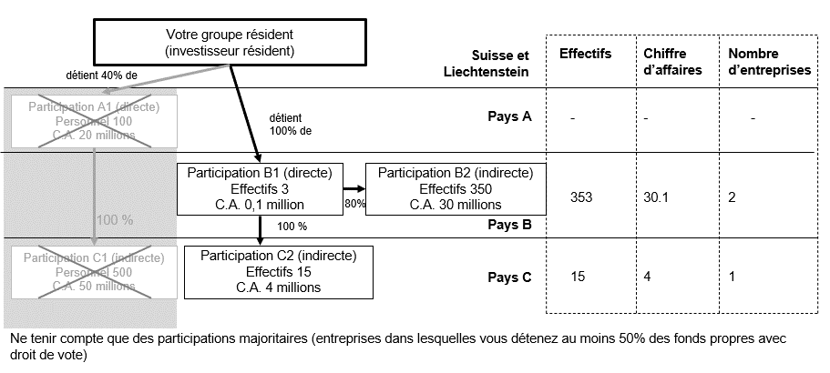
Instructions
Démarrage
Vue d'ensemble
 |  |  |  |  |  |  |  | INP
 |  |  | Participations transfrontières: enquête annuelle
 |  |  | Commentaires

1. | Remarques générales

1.1 | But de l’enquête
 | L’enquête a pour but de déterminer les relations financières avec l'étranger des entreprises domiciliées en Suisse et au Liechtenstein (entreprises résidentes). Les informations collectées sont utilisées pour établir les statistiques de la balance des paiements, de la position extérieure et des investissements directs. Ces publications peuvent être consultées à l’adresse suivante:
 | https://www.snb.ch/fr/the-snb/mandates-goals/statistics/statistics-pub/balance-payments-foreign-assets

1.2 | Définitions de la domiciliation
 | Sont considérées comme résidentes les entreprises et personnes dont le siège ou le domicile est situé en Suisse ou au Liechtenstein. Sont considérées comme non résidentes les entreprises et personnes dont le siège ou le domicile est situé dans tout autre pays.

1.3 | Fondements juridiques
 | La loi du 3 octobre 2003 sur la Banque nationale suisse (loi sur la Banque nationale, LBN), l’ordonnance du 18 mars 2004 relative à la loi sur la Banque nationale (OBN) et l’annexe à l’accord monétaire du 3 novembre 1998 entre la Confédération suisse et la Principauté de Liechtenstein confèrent à la BNS le droit de conduire les enquêtes statistiques nécessaires à l’établissement de la balance des paiements et de la position extérieure nette. En vertu de la loi qui la régit, la Banque nationale est tenue de traiter les données collectées de manière confidentielle et de ne les publier que sous forme agrégée.

1.4 | Personnes tenues de fournir des données
 | Personnes morales et sociétés dont le montant des transactions dépasse 1 million de francs par objet ou dont les actifs à l’étranger ou les passifs envers l’étranger dépassent 10 millions de francs par objet à la date de l’enquête.

1.5 | Période de référence
 | Les données se réfèrent à une année civile.

1.6 | Délai de remise des données
 | Enquête annuelle: quatre mois après la fin de l’année considérée (exemple: année 2023 → délai pour la remise des données: 30 avril 2024). Veuillez retourner le formulaire même si vous n’êtes pas tenu de fournir des données.

1.7 | Devise et règles d’approximation
 | Veuillez indiquer toutes les données en millions de francs (CHF) avec une précision d’au moins une décimale.
 | Les valeurs en monnaies étrangères doivent être converties en francs comme suit:
 | Fonds propres durant l’exercice sous revue |  | Cours de change à la fin de l’exercice sous revue (date de référence de l’enquête)
 | Fonds propres durant l’exercice précédent |  | Cours de change à la fin de l’exercice précédent
 | Flux de fonds |  | Cours de change à la date de la transaction ou, si cela n'est pas possible, cours moyens de l'année sur laquelle porte l'enquête
 | Dividendes
 | Résultat de l’entreprise |  | Cours de change à la date de la clôture

2. | Données – Participations transfrontières

 | Les éléments de cette feuille fixent la marche à suivre pour le traitement de l’enquête. Le graphique ci-dessous présente les relations d'un groupe résident avec des investisseurs non résidents et des entreprises non résidentes dans lesquelles il détient des participations.
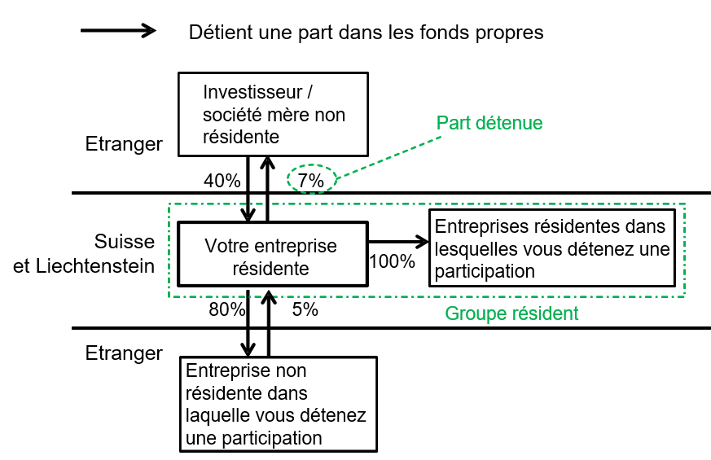

2.1 | Entreprises résidentes dans lesquelles vous détenez une participation
 | On entend par entreprises résidentes dans lesquelles vous détenez une participation toutes les entreprises résidentes et juridiquement indépendantes dont votre entreprise détient au moins 10% des fonds propres avec droit de vote. Les parts sans droit de vote (par exemple actions préférentielles, bons de participation) ne sont pas prises en compte.

2.2 | Branche du groupe résident
 | Sélectionnez dans le menu déroulant la branche dont relève le groupe résident selon la NOGA 2008. Le groupe résident comprend toutes les entreprises résidentes consolidées dans le présent relevé. S’il englobe des activités qui relèvent de plusieurs branches, veuillez indiquer celle qui occupe les effectifs les plus importants.

2.3 | Investisseurs non résidents
 | Doivent être prises en compte les données des personnes physiques et morales non résidentes qui détiennent au moins 10% des fonds propres avec droit de vote de votre entreprise (par exemple société mère). Exemples:
 | – Société mère non résidente – Sociétés intermédiaires non résidentes – Personnes physiques non résidentes – Institutions de droit public non résidentes
 | Ne sont pas considérés comme des investisseurs les nominee shareholders, c’est-à-dire les actionnaires détenant, pour le compte de leurs clients, les actions de ces derniers.

2.4 | Entreprises non résidentes dans lesquelles vous détenez une participation
 | Doivent être prises en compte les données de toutes les entreprises non résidentes dont votre entreprise résidente détient au moins 10% des fonds propres avec droit de vote (par exemple filiales, succursales). Les parts sans droit de vote (par exemple actions préférentielles, bons de participation) ne sont pas prises en compte.

2.5 | Les fonds propres sont définis à la section 4.3.

3. | Vue d’ensemble (Overview)

 | L’onglet Overview (vue d'ensemble) vous indique les données que vous avez l’obligation de fournir et l'état de vos relevés. Cliquez sur le formulaire correspondant pour saisir vos données. Veuilez saisir, dans le champ prévu à cet effet, vos commentaires concernant les différentes parties de l’enquête ou l'enquête en général. Le graphique suivant présente la structure de l'enquête:

4. | INP05 – Chiffres clés

4.1 | Entreprise
 | Veuillez indiquer les effectifs ainsi que les chiffres clés du bilan et du compte de résultat de votre entreprise *). *) Entité juridique tenue de fournir des données.

4.2 | Groupe résident – chiffres consolidés
 | Veuillez indiquer les chiffres clés consolidés de votre groupe résident (y compris les entreprises résidentes mentionnées dans ce relevé). Le graphique ci-après présente un exemple de consolidation des fonds propres. Un exemple de consolidation du bénéfice est présenté au point 4.6.

4.3 | Fonds propres
 | Les fonds propres comprennent les positions suivantes:
 | – Capital social (capital nominal)
 | – Réserves provenant de primes
 | – Réserves provenant de bénéfices
 | – Bénéfices et pertes reportés (s'ils ne sont pas déjà pris en compte dans les réserves provenant de bénéfices)
 | – Bénéfice annuel ou perte annuelle de l'exercice
 | Les fonds propres ne comprennent pas les prêts assimilables à des fonds propres (instruments financiers hybrides et de type mezzanine, comme les emprunts à conversion obligatoire, les prêts partiaires [fonds étrangers avec participation au bénéfice]).

 | Le goodwill amorti dans le cadre de tests de dépréciation ne fait pas partie des fonds propres. Si votre entreprise utilise la norme Swiss GAAP RPC, veuillez ne pas compenser avec les fonds propres le goodwill porté à l’actif, même s’il figure dans les comptes des entreprises dans lesquelles vous détenez des participations.

 | Exemple de consolidation des fonds propres du groupe résident:
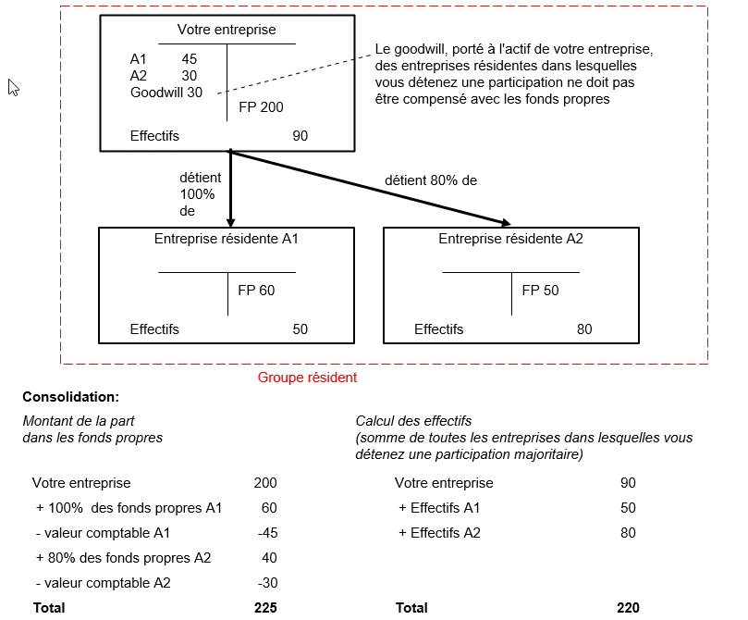

 | En fonction des normes comptables utilisées, la valeur comptable des participations peut être identique à celle des fonds propres. Dans l'exemple ci-dessus, ces valeurs sont différentes.

4.4 | Résultat déterminant pour la statistique

 | Veuillez calculer le résultat déterminant pour la statistique d'après les consignes suivantes:

 | Calcul standard |  |  | Calcul pour les banques |  |  | Calcul pour les assurances
 | EBITDA |  |  | Bénéfice brut |  |  | Résultat des opérations d'assurance et de réassurance
 | - Amortissements (sur immobilisations corporelles et sur éléments du patrimoine incorporel) |  |  | - Amortissements (sur immobilisations corporelles et sur éléments du patrimoine incorporel) |  |  | +/- Résultat des placements de capitaux + Autres produits
 | + Réévaluations d'immobilisations corporelles et d'éléments du patrimoine incorporel |  |  | + Réévaluations d'immobilisations corporelles et d'éléments du patrimoine incorporel |  |  | - Autres charges
 | = EBIT |  |  | = Bénéfice avant résultat extraordinaire et impôts |  |  | = Bénéfice avant résultat extraordinaire et impôts
 | +/- Résultat financier
 | - Charges fiscales (impôts latents compris) |  |  | - Charges fiscales (impôts latents compris) |  |  | - Charges fiscales (impôts latents compris)
 | + Recettes fiscales (impôts latents compris) |  |  | + Recettes fiscales (impôts latents compris) |  |  | + Recettes fiscales (impôts latents compris)
 | + Charges extraordinaires1),2) |  |  | + Charges extraordinaires1),2) |  |  | + Charges extraordinaires1),2)
 | - Produits extraordinaires1),2) |  |  | - Produits extraordinaires1),2) |  |  | - Produits extraordinaires1),2)
 | = Résultat déterminant pour la statistique |  |  | = Résultat déterminant pour la statistique |  |  | = Résultat déterminant pour la statistique

 | 1 A n'indiquer que si les produits et charges extraordinaires sont compris dans l'EBIT/le bénéfice brut.
 | 2 Veuillez indiquer toutes les opérations que vous considérez comme extraordinaires.
 | Il peut s'agir notamment de produits/charges liés aux événements suivants:
 | – Restructurations
 | – Arrêt/vente d'éléments d'exploitation
 | – Plus-values/moins-values après la vente de participations.

4.5 | Calcul du résultat consolidé
...
 | Si votre groupe résident ne procède pas à une consolidation, indiquez à la colonne 02 du formulaire INP05 la différence entre la somme der résultats individuels calculés conformément au point 4.4 et le montant des dividendes versés par des sociétés résidentes à des sociétés résidentes. Pour ce calcul, veuillez tenir compte des parts détenues dans les différentes entités (voir point 4.6). Il ne faut pas déduire les dividendes qui vous sont versés par des entreprises non résidentes dans lesquelles vous détenez des participations. Le graphique ci-après présente un exemple de consolidation du bénéfice réalisé par les entreprises résidentes de votre groupe.
4.6 | Résultat déterminant pour la statistique des entreprises résidentes dans lesquelles vous détenez des participations, pondéré par la part détenue

 | = Résultat déterminant pour la statistique1)
 | x Part détenue en fin de période
 | = Résultat déterminant pour la statistique pondéré par la part détenue

 | 1)Calculez le résultat déterminant pour la statistique des entreprises résidentes dans lesquelles vous détenez des participations conforméments aux principes présentés au point 4.4.

 | Exemple de consolidation du bénéfice déterminant pour la statistique d’un groupe résident:
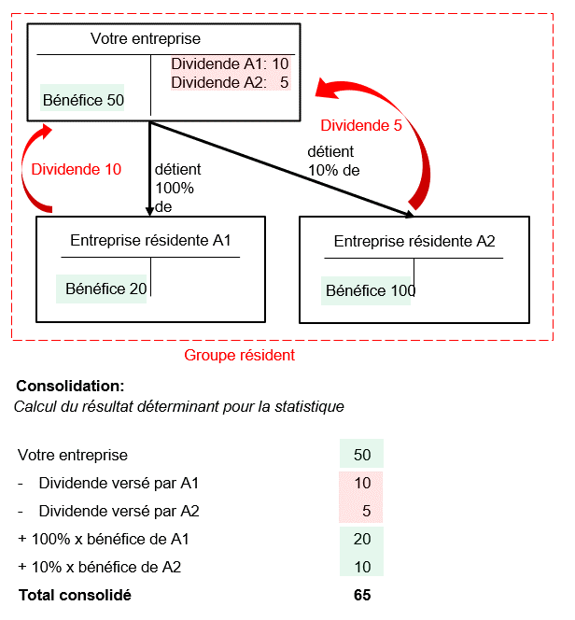

4.7 | Effectifs
 | Doivent être prises en compte toutes les personnes occupées par l’entreprise en Suisse ou au Liechtenstein et pour lesquelles des cotisations obligatoires sont versées à l’AVS. En règle générale, cela correspond aux personnes travaillant au moins 6 heures par semaine dans l'entreprise. Les effectifs englobent les apprentis, les auxiliaires et les personnes du service externe, mais non le personnel temporaire intervenant dans l’entreprise pour le compte d’un autre employeur. Chaque personne doit être comptée comme une unité. S’il n’est pas possible d’indiquer le nombre de personnes, veuillez fournir des données en équivalents plein temps (EPT).

 | Veuillez indiquer les effectifs des entreprises résidentes dans lesquelles vous détenez des participations majoritaires, sans les pondérer en fonction de la part détenue.

5. | INP10 – Participations dans des entreprises résidentes

 | Veuillez indiquer toutes les entreprises résidentes dans lesquelles vous détenez des participations, avec les fonds propres et les effectifs. Dans la mesure du possible, veuillez indiquer des chiffres consolidés, c'est-à-dire prenant en compte les relations et transactions de ces entreprises résidentes avec des non-résidents.
...
 | Part dans les fonds-propres en % = |  |  | Fonds propres détenus par l'investisseur x 100
 |  |  |  | Total des fonds propres

6. | INP20 – Investisseurs résidents

6.1 | Investisseurs dont la part dans les fonds propres est d'au moins 10%
 | Veuillez indiquer les investisseurs détenant une part d'au moins 10% dans les fonds propres avec droit de vote de votre groupe résident. La mention du nom de l'investisseur est facultative. Si vous préférez ne pas l'indiquer, veuillez insérer un caractère quelconque. Le graphique au point 6.2 montre un exemple avec les informations concernant les positions.

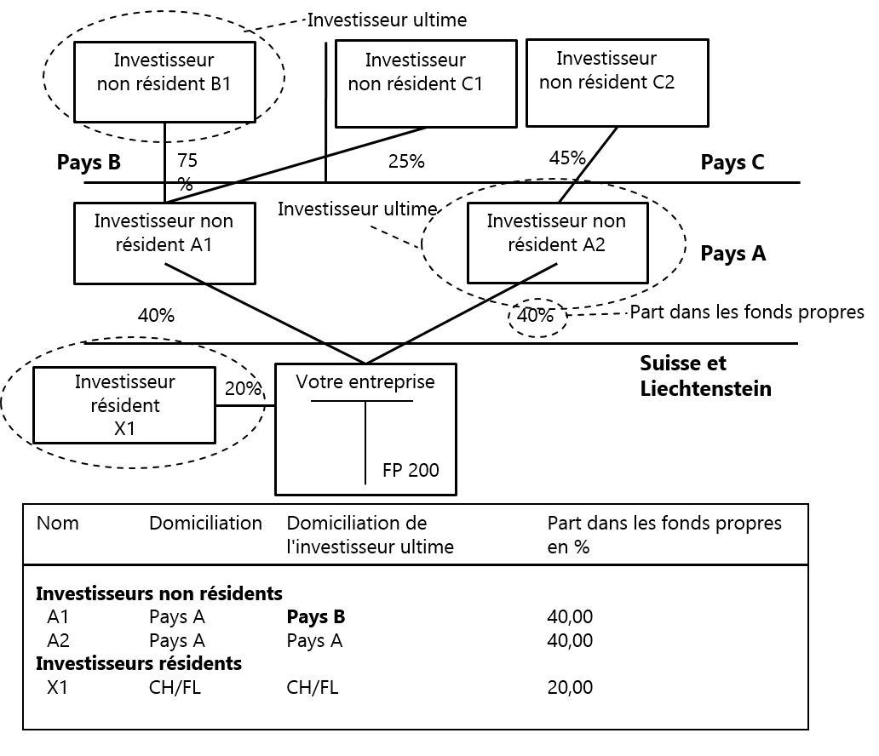
6.2 | Investisseur ultime
 | Une entreprise détenant des participations dans votre entreprise est considérée comme investisseur ultime si aucun investisseur ne détient plus de 50% de ses fonds propres avec droit de vote. Parmi les trois investisseurs immédiats présentés dans le graphique suivant (A1, A2 et X1), deux sont donc investisseurs ultimes: A2, domicilié dans le pays A, et X1, qui est résident. Dans ces deux cas, le pays de domicile de l'investisseur direct se confond avec celui de l'investisseur ultime. A1, quant à lui, n'est pas un investisseur ultime car B1 détient 75% de ses fonds propres. B1 est donc dans ce cas l'investisseur ultime. Sur la feuille INP20, il faut donc indiquer, pour l'investisseur A1, le pays B comme pays de domicile de l'investisseur ultime.

7. | INP30 – Relations financières avec des investisseurs non résidents

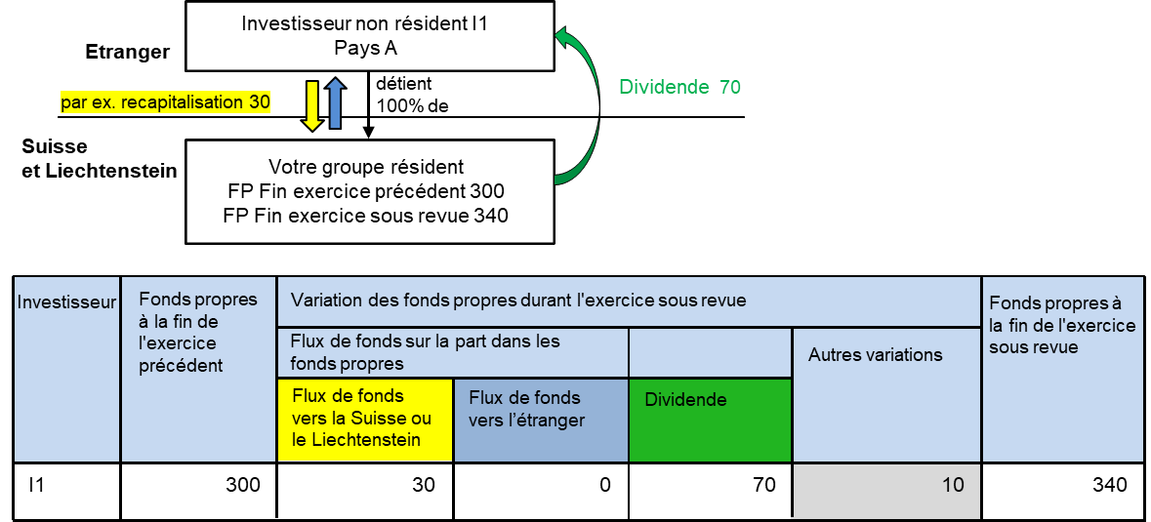

7.1 / 7.2 | 7.1 Flux de fonds vers la Suisse ou le Liechtenstein |  |  |  | 7.2 Flux de fonds vers l’étranger
 | – Achat de parts de l’entreprise résidente par l’investisseur non résident – Recapitalisation et versement complémentaire de fonds – Création d'une entreprise en Suisse ou au Liechtenstein – Mise d'un capital d'exploitation ou de dotation à la disposition de succursales résidentes – Contributions en vue d'un assainissement |  |  |  | – Vente de parts de l'entreprise résidente par l'investisseur non résident – Remboursement de capital de la Suisse vers l'étranger – Liquidation de l'entreprise résidente (produit de la liquidation) – Remboursement d'un capital d'exploitation ou de dotation par des succursales résidentes

 |  |  |  |  | Il ne faut pas indiquer les dividendes ici.

 | Les flux de fonds vers la Suisse ou le Liechtenstein doivent être saisis comme valeurs positives (signe +) |  |  |  | Les flux de fonds vers l’étranger doivent être saisis comme valeurs positives (signe +)
...
7.6 | Changement de l'investisseur non résident
 | Si des parts de votre entreprise détenues par un investisseur non résident sont cédées à un autre investisseur non résident, il faut indiquer, pour le vendeur, un flux de fonds vers l'étranger du montant du prix de vente et, pour l'acheteur, un flux de fonds vers la Suisse ou le Liechtenstein du même montant. Si le vendeur et l'acheteur sont domiciliés dans le même pays, il n'est pas nécessaire de tenir compte de la transaction.

8. | INP40 – Participations dans des entreprises non résidentes (1re partie) – Résultat

 | Veuillez indiquer le résultat déterminant pour la statistique des entreprises non résidentes dans lesquelles vous détenez une participation. Le résultat (variation des actifs nets) des succursales juridiquement dépendantes doit être annoncé en tant que flux de fonds sur la part dans les fonds propres (voir 9.5/9.6)

8.1 | Participations déterminantes
 | Veuillez tenir compte dans la consolidation des résultats de toutes les entreprises non résidentes dans lesquelles vous détenez une participation (directe et indirecte, à partir d’une quote-part de 10% dans les fonds propres avec droit de vote) et indiquer le résultat consolidé (sous-consolidation) sous le pays où est domiciliée l’entreprise dans laquelle vous détenez une participation directe. Exemple ci-dessous: toutes les participations (A1 et C1; B1, B2 et C2); si B2, C1 ou C2 détiennent aussi des participations, veuillez également en tenir compte.
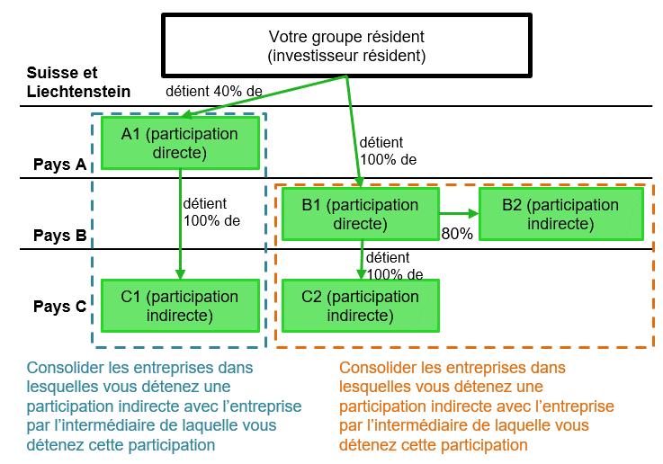

 |  |  |  |  |  |  | Prendre en compte A1

 |  |  |  |  |  |  | Prendre en compte B1 et B2

 |  |  |  |  |  |  | Prendre en compte C1 et C2

8.2 | Consolidation et calcul du résultat
 | Veuillez utiliser la méthode A si une sous-consolidation peut être effectuée au niveau de l’entreprise non résidente dans laquelle vous détenez une participation directe, et la méthode B si cela n’est pas possible.

 | Méthode A: prenez en compte le résultat consolidé des entreprises dans lesquelles vous détenez une participation directe ou indirecte et indiquez le résultat consolidé dans le pays de domiciliation de l’entreprise dans laquelle vous détenez la participation directe. Dans le graphique ci-dessous, il s’agit des sous-consolidations au niveau A1 (encadré vert, y compris C1; à indiquer dans le pays A) et au niveau B1 (encadré rouge, y compris B2 et C2; à indiquer dans le pays B). Etant donné que cette méthode (contrairement au calcul des fonds propres) nécessite de prendre en compte les participations indirectes dans des pays tiers, il peut en découler des modifications dans le formulaire INP50, à la col. 7.
 | Méthode B: prenez en compte uniquement le résultat des entreprises dans lesquelles vous détenez une participation directe et indiquez-le dans le pays de ces participations. Dans le graphique ci-dessous, il s’agit des résultats de A1 (à indiquer dans le pays A) et B1 (à indiquer dans le pays B).

8.3 | Résultat des entreprises non résidentes dans lesquelles vous détenez des participations déterminant pour la statistique (compte tenu de la part détenue)

 | = Résultat déterminant pour la statistique1)
 | x part détenue à la fin de la période sous revue
 | = Résultat déterminant pour la statistique (compte tenu de la part détenue)

 | 1)Veuillez appliquer la méthode de calcul présentée au point 4.4.

 | Exemple:
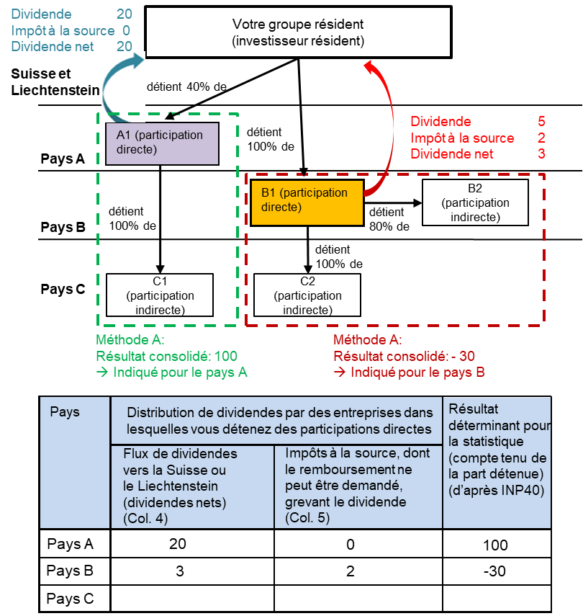

9. | INP50 – Participations dans des entreprises non résidentes (2e partie) – Fonds propres

 | Veuillez indiquer les flux de fonds entre votre entreprise et les entreprises non résidentes dans lesquelles vous détenez des participations et le montant de la part détenue. Les fonds propres doivent être annoncés conformément aux bilans des entreprises non résidentes et non pas d’après la valeur comptable portée au bilan de la société mère résidente. Dans le cas des succursales juridiquement dépendantes, veuillez indiquer la variation des actifs nets en tant que flux de fonds.

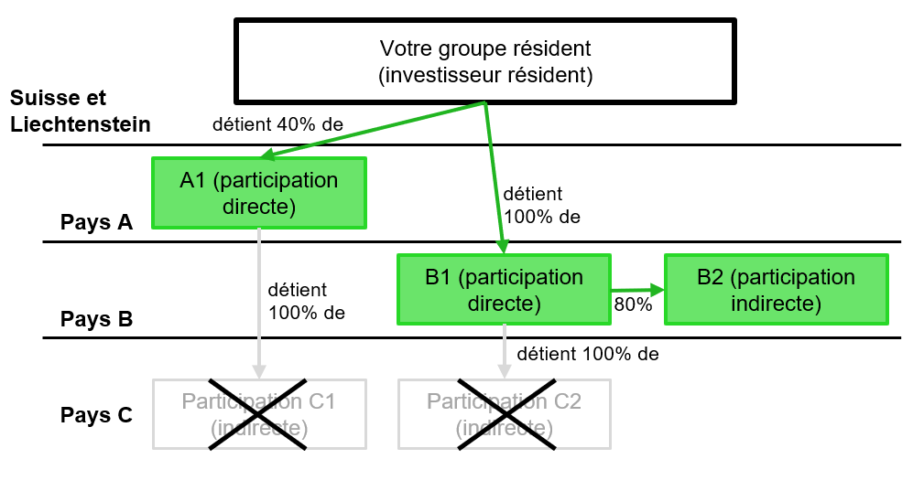
9.1 | Participations déterminantes
 | Veuillez prendre en compte toutes les participations directes ainsi que les participations indirectes détenues par l'intermédiaire d'une entreprise domiciliée dans le même pays et dans laquelle vous détenez une participation directe.

 |  |  |  |  |  |  | Prendre en compte A1 (direct, 40%)

 |  |  |  |  |  |  | Prendre en compte B1 (direct, 100%) Prendre en compte B2 (80%, détenue par B1 et domiciliée dans le même pays que B1)

 |  |  |  |  |  |  | Ne pas prendre en compte C1 et C2, car il s'agit d’entreprises domiciliées dans un pays tiers et dans lesquelles vous détenez des participations indirectes

9.2 | Consolidation/calcul des fonds propres compte tenu de la part détenue (voir exemple dans le graphique ci-dessous)
 | Veuillez calculer les fonds propres dans les pays qui sont déterminants selon le paragraphe 9.1 en appliquant la règle suivante: afin d’éviter que les montants ne soient comptés à double, la valeur comptable d’une entreprise dans laquelle vous détenez une participation indirecte doit être déduite de la valeur des fonds propres dans le bilan du groupe auquel elle appartient (qui est en principe l’entité de la participation directe). Le goodwill qui figure au bilan des entreprises dans lesquelles vous détenez des participations directes n’est pas pris en compte à sa valeur comptable et ne doit pas non plus, par conséquent, être déduit (voir 4.3). Si vous détenez une chaîne de participations indirectes dans le pays de la participation directe, veuillez utiliser la même méthode de compensation (fonds propres moins valeur comptable).

9.3 | Part détenue dans les fonds propres, en %

 |  | Part dans les fonds propres en % = |  | Fonds propres détenus par l'investisseur x100
 |  |  |  | Total des fonds propres

 | Exemple:
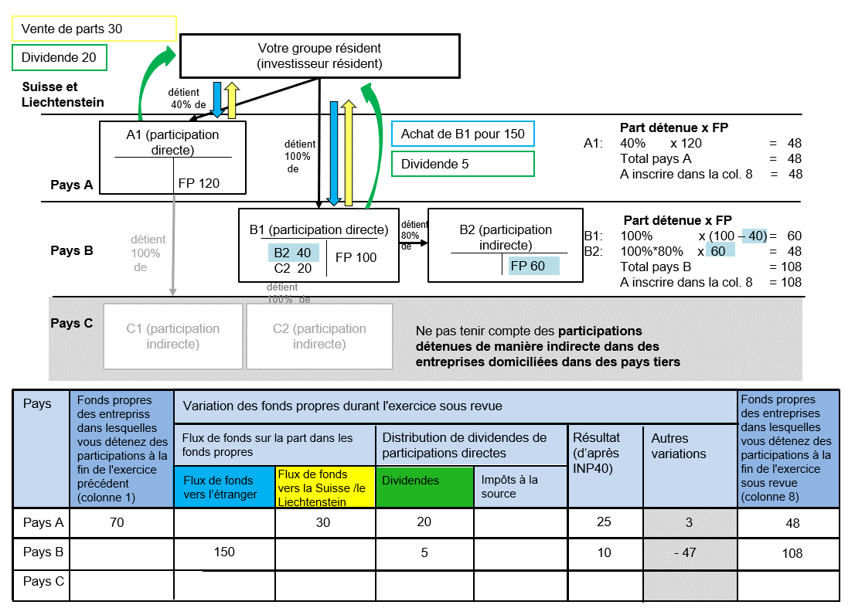

9.4 | Variation des fonds propres durant l'exercice sous revue
 | Veuillez indiquer uniquement les flux de capitaux entre votre groupe résident et les entreprises non résidentes dans les fonds propres desquelles vous détenez une participation directe d'au moins 10%. Les changements les plus fréquents dans les fonds propres des participations sont dus aux opérations suivantes:

9.5 / 9.6 | 9.5 Flux de fonds vers l’étranger |  |  |  | 9.6 Flux de fonds vers la Suisse ou le Liechtenstein
 | – Achat de parts dans des entreprises non résidentes dans lesquelles vous détenez des participations – Recapitalisation et versement complémentaire de fonds dans des entreprises non résidentes dans lesquelles vous détenez des participations – Création d'une entreprise non résidente – Mise d'un capital d'exploitation ou de dotation à la disposition de succursales non résidente – Achat d'immobilisations corporelles à l'étranger *) – Contributions en vue d'un assainissement dans une entreprise non résidente dans laquelle vous détenez une participation |  |  |  | – Vente de parts détenues dans des entreprises non résidentes – Remboursement de capital par des entreprises non résidentes – Liquidation d'une entreprise non résidente dans laquelle vous détenez une participation – Remboursement d'un capital d'exploitation ou de dotation par des succursales non résidentes – Vente d'immobilisations corporelles à l'étranger *)
 |  |  |  |  | Les dividendes ne doivent pas être indiqués sous cette position. Il faut les mentionner séparément.

 | *) Les immobilisations corporelles comprennent les terrains, bâtiments, machines, outils, véhicules, réseaux de communication à l'étranger, qui sont la propriété directe de l'investisseur direct. Elles ne comprennent pas les actifs apportés dans des entreprises ou établissements situés à l'étranger.
...
9.7 / 9.8 | 9.7 Flux de dividendes vers la Suisse ou le Liechtenstein |  |  |  | 9.8 Autres variations
 | – Pour les sociétés non cotées en bourse (par exemple filiales à 100%), la date de transaction est déterminante.
 | – Si les dividendes nets ne sont pas connus, veuillez indiquer les dividendes bruts.

9.9 | Impôts à la source non récupérables
 | Veuillez indiquer tous les impôts à la source dont le remboursement ne peut être demandé grevant les dividendes annoncés. Le montant de ces impôts à la source reste à l’étranger et son remboursement ne peut pas être demandé ultérieurement.

10. | INP60 – Données opérationnelles – Participations détenues dans des entreprises non résidentes

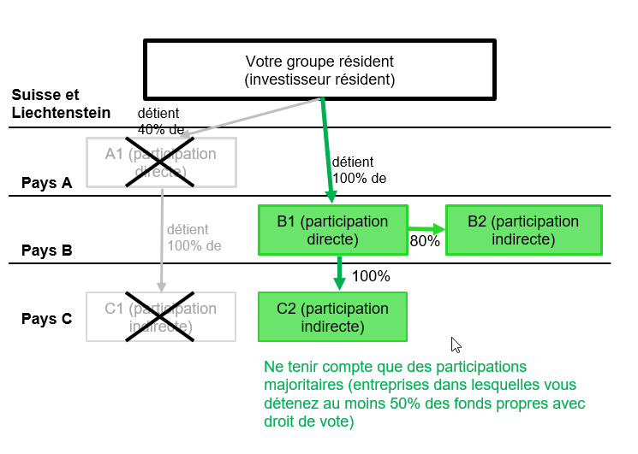
 | Participations déterminantes
 | Attention: la méthode utilisée pour obtenir les participations déterminantes dans INP60 est fondamentalement différente de celle utilisée dans INP50 (voir 9.1). Seules doivent être indiquées dans cette partie les entreprises dans lesquelles vous détenez des participations directes et indirectes majoritaires (c'est-à-dire dont votre groupe détient la majorité des fonds propres avec droit de vote). Les succursales juridiquement dépendantes sont prises en compte.

 |  |  |  |  |  | Ne pas prendre en compte A1 (moins de 50%)

 |  |  |  |  |  | Prendre en compte B1 et B2 (plus de 50%)

 |  |  |  |  |  | Ne pas prendre en compte C1 (moins de 50%) Prendre en compte C2 (plus de 50%)

10.1 | Effectifs en fin d'année
 | Les effectifs comprennent l’ensemble des personnes travaillant au moins 6 heures par semaine dans l’entreprise, y compris les apprentis, les auxiliaires et les personnes du service externe, mais non le personnel temporaire intervenant dans l’entreprise pour le compte d’un autre employeur. Chaque personne doit être comptée comme une unité; il n’y a pas de conversion en équivalent plein temps. S’il n’est pas possible d’indiquer le nombre de personnes, veuillez fournir des données en équivalents plein temps (EPT). Les effectifs doivent être saisis sous le pays dans lequel est implantée l’entreprise qui verse les salaires et paie les cotisations sociales.

10.2 | Chiffre d'affaires des filiales et des entreprises dans lesquelles vous détenez des participations
 | Pour chaque pays, le chiffre d’affaires est égal au montant des marchandises et services qui ont été facturés, durant la période sous revue, par les entreprises dans lesquelles vous détenez des participations à des tiers, c’est-à-dire à des entités ne faisant pas partie du groupe. Veuillez déduire du chiffre d’affaires les frais annexes (transport, emballage, etc.) facturés ainsi que les réductions découlant de baisses de prix, rabais et escomptes accordés aux clients. Le chiffre d’affaires ne comprend pas les droits de douane, la taxe sur la valeur ajoutée et les autres impôts sur le chiffre d’affaires. En l’absence de données exactes, veuillez procéder à une estimation.
 | Pour les entreprises non résidentes dans lesquelles vous détenez des participations et dont l'activité principale concerne les branches ci-après, veuillez noter ce qui suit:
 | Banques: le chiffre d'affaires comprend le résultat net des opérations d'intérêt et des opérations de commission réalisé dans la période considérée.
 | Assurances: le chiffre d'affaires comprend les primes dues pour les contrats d’assurance au cours de la période considérée (primes brutes), déduction faite des rétrocessions, et les revenus de placements.

10.3 | Nombre d'entreprises
 | Veuillez indiquer pour chaque pays le nombre d'entreprises dans les fonds propres desquelles votre groupe résident détient une part supérieure à 50%

 | Consolidation/calcul des variables
 | Les chiffres ne doivent pas être adaptés en fonction de la part dans les fonds propres. Ils portent sur le totalité des effectifs et du chiffre d'affaires. Ils doivent toujours être saisis dans le pays où est domiciliée l’entreprise dans laquelle vous détenez la participation. S'il y en a plusieurs dans un même pays, veuillez additionner les chiffres correspondants.

 | Exemple:

CNTR_List
Instructions
Démarrage
Vue d'ensemble
Commentaires
 |  | INP
Participations transfrontières: enquête annuelle
Définition des pays

1. Délimitation des pays
Toutes les exigences en matière de répartition géographique sont régies par les directives de l’UE (EUROSTAT).
Région/pays | Code | Remarques

1. Europe | E1

Allemagne | DE | y compris l’île de Helgoland; sans le territoire de Büsingen
Finlande | FI | y compris les îles Åland
...

BRNCH_Codes
Instructions
Démarrage
Vue d'ensemble
Commentaires
 |  | INP
Participations transfrontières: enquête annuelle
NOGA 2008 – Code des branches
Données

Codes | Titre 2008

010000 | Culture et production animale, chasse et services annexes
020000 | Sylviculture et exploitation forestière
030000 | Pêche et aquaculture
050000 | Extraction de houille et de lignite
060000 | Extraction d’hydrocarbures
070000 | Extraction de minerais métalliques
080000 | Autres industries extractives
...

